Белгородская область
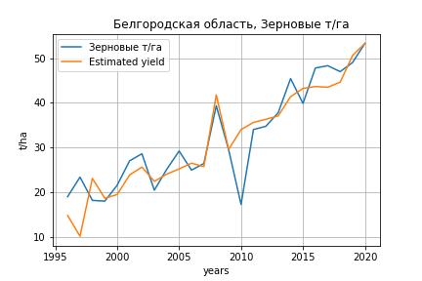
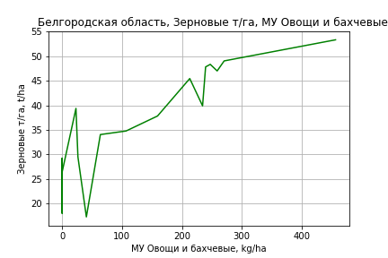
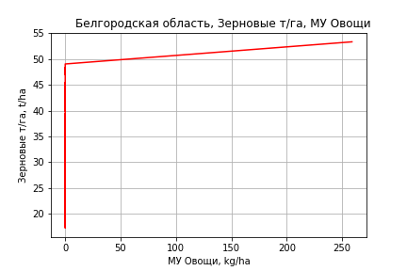
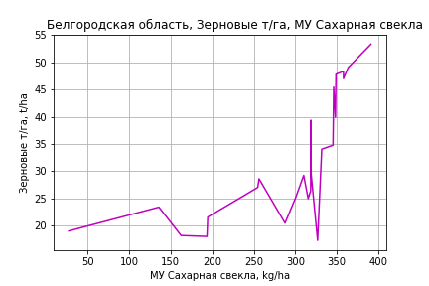
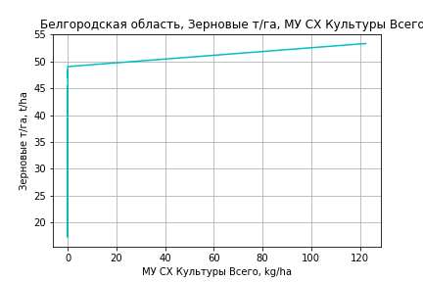
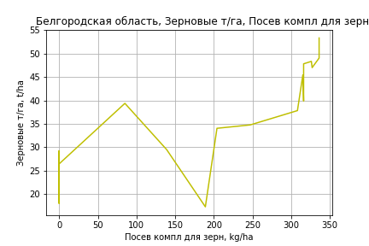
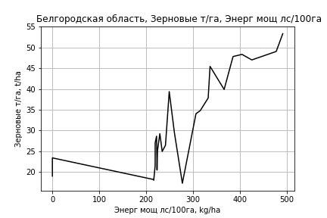
 | Белгородская область
Зерновые т/га
Calculated on the basis of information in the (25) years: 1996.0-2020.0
 |  | Iteration 1 |  | Iteration 2 |  | Iteration 3 |  | Iteration 4 |  | Iteration 5 |  | Iteration 6 |  | Iteration 7 |  | Iteration 8 |  | Iteration 9 |  | Iteration 10 |  | Iteration 11
 |  | beta | P_value | beta | P_value | beta | P_value | beta | P_value | beta | P_value | beta | P_value | beta | P_value | beta | P_value | beta | P_value | beta | P_value | beta | P_value
Parameters | Variables
МУ ВСЕГО | C1 | -0.04866692118 | 0.87971656545
МУ Зерновые плюс зернобоб | C2 | 0.30381915521 | 0.50841089058 | 0.24692621531 | 0.32098090392 | 0.21397482455 | 0.40766740001 | 0.092553755412 | 0.66335262503 | 0.091259047559 | 0.6371811147 | 0.078085800529 | 0.67298683557 | 0.00045556763808 | 0.99782188299 | 0.057965277421 | 0.7121828887 | -0.023294034499 | 0.86687085576
МУ Картофель | C3 | -0.017011409103 | 0.17517069877 | -0.016979790896 | 0.15521744184
МУ Овощи и бахчевые | C4 | 0.024406500048 | 0.66328532666 | 0.022873353591 | 0.66295458673 | 0.02809604649 | 0.61040175713 | 0.01880100448 | 0.72499047292 | 0.018454514713 | 0.70210132582 | 0.025784304584 | 0.55433567588 | 0.034050229477 | 0.42783723738 | 0.048209757394 | 0.23930464754 | 0.010885417667 | 0.61010369541 | 0.0087933558113 | 0.60131255214 | 0.026126529 | 0.10912847901
МУ Овощи | C5 | 0.0041523430965 | 0.97243544928 | 0.020813567898 | 0.65248324003 | 0.039988020054 | 0.39677245313 | 0.024346662044 | 0.56938066799 | 0.024071455191 | 0.53364579996 | 0.027374766778 | 0.4568367676 | 0.027319032741 | 0.45721138341 | 0.043207202923 | 0.19911431706 | 0.01878520563 | 0.44157137644 | 0.016886833707 | 0.42151401672 | 0.035734943303 | 0.090222387928
МУ Подсолнечник | C6 | -0.10112317794 | 0.54354146194 | -0.10557491623 | 0.4990910137 | -0.14101797408 | 0.38761397307
МУ Сахарная свекла | C7 | 0.052564375469 | 0.17634747406 | 0.052885736736 | 0.15279875261 | 0.054469063902 | 0.15902576914 | 0.04827613894 | 0.19506880587 | 0.048488659388 | 0.15578225961 | 0.050583484352 | 0.12393203667 | 0.06290200146 | 0.042494337351 | 0.053867369672 | 0.063726305632 | 0.065718735263 | 0.017571030603 | 0.061870420108 | 1.3725152352E-05 | 0.052143862723 | 6.8657408746E-05
МУ СХ Культуры Всего | C8 | 0.0019640457728 | 0.97243544928 | 0.0098447548999 | 0.65248324003 | 0.018914212993 | 0.39677245313 | 0.011515897785 | 0.56938066799 | 0.011385725773 | 0.53364579996 | 0.0129481822 | 0.4568367676 | 0.012921820168 | 0.45721138341 | 0.02043687679 | 0.19911431706 | 0.0088853456592 | 0.44157137644 | 0.0079874214598 | 0.42151401672 | 0.016902520506 | 0.090222387928
Тракторы | C9 | 0.012880319376 | 0.43124363673 | 0.013870977483 | 0.33301323582 | 0.0024691980969 | 0.84173206332 | 0.0054953231417 | 0.64161998796 | 0.0056102348329 | 0.56350339122 | 0.0060653538173 | 0.51770105585 | 0.0037245699834 | 0.67978332772 | -0.0043747273675 | 0.28200921172
Тракторы колесные | C10 | 0.00074855439681 | 0.76434431681 | 0.00079638682969 | 0.73576541133 | -0.00058037749316 | 0.79912939872 | -4.0725026555E-05 | 0.98504698561
Опрыскиватели | C11 | -0.028840481702 | 0.73377870974 | -0.02729000988 | 0.73349120218 | 0.0073903960334 | 0.92681767262 | 0.0043949334238 | 0.95599301111 | 0.0043591148599 | 0.95463086849 | -0.025065692682 | 0.32973619894
Копатели картофеля | C12 | 0.48567677375 | 0.82877312643 | 0.33574445548 | 0.86105530652 | 1.1358867229 | 0.56023754025 | 0.46944281754 | 0.79048749007 | 0.44654029851 | 0.71610655307 | 0.49117577904 | 0.679270068 | 0.39741554324 | 0.73673731576 | 0.78923190966 | 0.48192984075 | -0.41027884156 | 0.05503177503 | -0.41184093695 | 0.047721579588
Машины для мин удобр | C13 | -0.011729797224 | 0.89445086284 | -0.01190533666 | 0.88755989413 | -0.038804854327 | 0.6550143586 | -0.033261442262 | 0.69796735268 | -0.03342006503 | 0.68388893384
Посев компл для зерн | C14 | 0.015064986427 | 0.88744565201 | 0.020319093923 | 0.83217624081 | 0.019899049431 | 0.84356950281 | 0.046967307059 | 0.62287323149 | 0.048015222916 | 0.51943384655 | 0.044097339237 | 0.53835980091 | 0.026795868581 | 0.69840852722 | 0.02846494497 | 0.68067058889 | 0.096983699334 | 0.0034251464873 | 0.09601280745 | 0.0024374014318 | 0.045441853039 | 0.0058557899266
Сеялки | C15 | -0.04383275078 | 0.26207542653 | -0.046293532673 | 0.1732410507 | -0.018054543355 | 0.51998883093 | -0.023419254996 | 0.39067700177 | -0.023583948998 | 0.34280616876 | -0.025414918431 | 0.28557937686 | -0.023330109497 | 0.32280723706
Энерг мощ лс/100га | C16 | 0.019286366313 | 0.060154798952 | 0.019188657065 | 0.048918824423 | 0.019864933576 | 0.050151637026 | 0.021083659325 | 0.034924470345 | 0.021103827114 | 0.027352098553 | 0.021346561221 | 0.02137925868 | 0.022773974067 | 0.013376963551 | 0.021557635548 | 0.016603314333 | 0.023545473334 | 0.0084587095699 | 0.023172270803 | 0.0058096359847 | 0.027245387555 | 0.0023121284126

 | R2 |  | 0.989 |  | 0.989 |  | 0.987 |  | 0.986 |  | 0.986 |  | 0.986 |  | 0.985 |  | 0.984 |  | 0.982 |  | 0.982 |  | 0.978
 | R2 adj. |  | 0.972 |  | 0.975 |  | 0.972 |  | 0.973 |  | 0.975 |  | 0.976 |  | 0.976 |  | 0.976 |  | 0.976 |  | 0.977 |  | 0.973
 | F-statistic |  | 59.888887788 |  | 70.411737562 |  | 68.106663403 |  | 74.84527056 |  | 87.927603434 |  | 102.34678382 |  | 113.50108141 |  | 127.25296414 |  | 143.38790418 |  | 176.29126418 |  | 179.43390838
 | F value |  | 9.2829221824E-08 |  | 1.0731000771E-08 |  | 3.542914638E-09 |  | 5.7706133482E-10 |  | 5.9016663557E-11 |  | 6.0852500082E-12 |  | 8.8941657402E-13 |  | 1.2414007322E-13 |  | 1.7824484118E-14 |  | 1.288119678E-15 |  | 6.6924477998E-16
 | P value |  | 1.4263123879E+18 |  | 4.8868649689E+17 |  | 1.3010316186E+18 |  | 5.3668126812E+17 |  | 7.834699468E+18 |  | 1.7796051299E+19 |  | 4.7892945569E+17 |  | 6.2120185649E+17 |  | 2.5822037231E+17 |  | 1.7680463826E+17 |  | 1.5325229828E+17
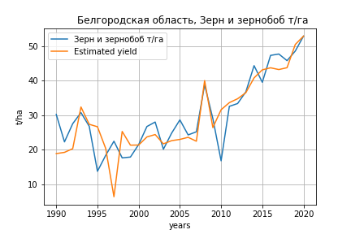
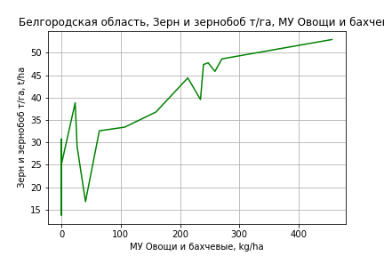
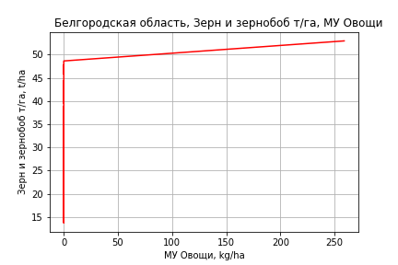
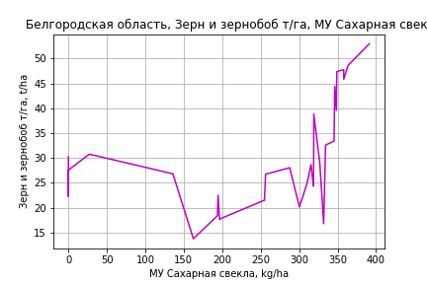
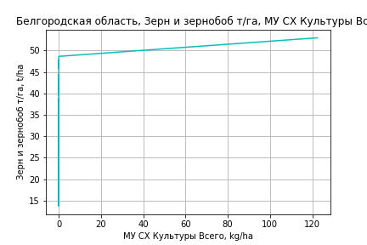
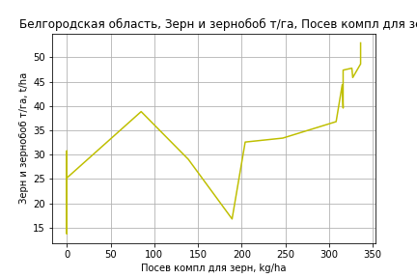
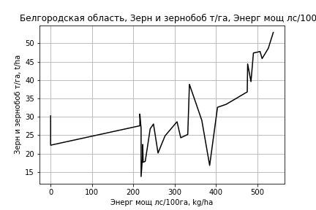
Зерн и зернобоб т/га
 |  | Iteration 1 |  | Iteration 2 |  | Iteration 3 |  | Iteration 4 |  | Iteration 5 |  | Iteration 6 |  | Iteration 7 |  | Iteration 8 |  | Iteration 9 |  | Iteration 10 |  | Iteration 11
 |  | beta | P_value | beta | P_value | beta | P_value | beta | P_value | beta | P_value | beta | P_value | beta | P_value | beta | P_value | beta | P_value | beta | P_value | beta | P_value
Parameters | Variables
МУ ВСЕГО | C1 | -0.058555717969 | 0.8544380091
МУ Зерновые плюс зернобоб | C2 | 0.0051715864119 | 0.99076221418 | -0.054618111626 | 0.85395339859
МУ Картофель | C3 | -0.0099357789916 | 0.52469677161 | -0.010092742836 | 0.50488823566 | -0.010254330679 | 0.48516381153
МУ Овощи и бахчевые | C4 | 0.007206311885 | 0.92117645337 | 0.005512748599 | 0.93730892006 | 0.0082265533041 | 0.90171551851 | 0.0124620596 | 0.84898382557 | 0.011868221022 | 0.85196632107 | 0.015432681709 | 0.62241998094 | 0.019512213112 | 0.48710512067 | 0.01980416693 | 0.47535572034 | 0.020462356852 | 0.27500623576 | 0.025173390852 | 0.16444134742 | 0.0266869039 | 0.14303009121
МУ Овощи | C5 | -0.002352916345 | 0.98518130954 | 0.017751792021 | 0.77406105271 | 0.021888741765 | 0.69612191706 | 0.035114163713 | 0.50159935699 | 0.03390698195 | 0.49768964189 | 0.036440509151 | 0.23300264914 | 0.037652320941 | 0.20504031145 | 0.033147589568 | 0.24483549904 | 0.033527580304 | 0.18835690797 | 0.044028609463 | 0.056764730716 | 0.04814887921 | 0.03735366399
МУ Подсолнечник | C6 | 0.035893877211 | 0.85881282276 | 0.034015118738 | 0.86189156271 | 0.012932880646 | 0.9330680641 | -0.017985693723 | 0.90166038512
МУ Сахарная свекла | C7 | 0.04851358038 | 0.29358228133 | 0.047018625474 | 0.2859828134 | 0.041498301975 | 0.18312927563 | 0.041214486598 | 0.17961205569 | 0.037772068683 | 0.0020246111703 | 0.037774729487 | 0.0015532450729 | 0.037751841187 | 0.0012257293611 | 0.037592326191 | 0.0010819676538 | 0.037598161896 | 0.00083538066261 | 0.037648953546 | 0.00076300509155 | 0.032918267642 | 0.001207585319
МУ СХ Культуры Всего | C8 | -0.0011129223414 | 0.98518130954 | 0.0083965441359 | 0.77406105271 | 0.0103533089 | 0.69612191706 | 0.01660889363 | 0.50159935699 | 0.016037900293 | 0.49768964189 | 0.017236251025 | 0.23300264914 | 0.017809434351 | 0.20504031145 | 0.015678709985 | 0.24483549904 | 0.015858444458 | 0.18835690797 | 0.020825399609 | 0.056764730716 | 0.022774274783 | 0.03735366399
Тракторы | C9 | 0.015904512686 | 0.43302928377 | 0.017018352834 | 0.36561570012 | 0.015795842272 | 0.35491617596 | 0.0084044358182 | 0.52050643628 | 0.0084093963153 | 0.5093763264 | 0.0078457370091 | 0.38798136799 | 0.0084809334349 | 0.32934556301 | 0.0058795259015 | 0.44383048205 | 0.0058422720565 | 0.43168183369 | -0.00097481118329 | 0.24473301388
Тракторы колесные | C10 | 0.0014223194133 | 0.66310332958 | 0.0014703934217 | 0.64154114166 | 0.0012787221945 | 0.65882119785 | 0.00037182023337 | 0.88402334782 | 0.00038805411766 | 0.87568883839 | 0.00028336034174 | 0.87747572593 | 0.00029100070869 | 0.87150328987 | -5.5902122307E-05 | 0.97385639468
Опрыскиватели | C11 | -0.013944732622 | 0.90017050429 | -0.012457079261 | 0.90780565241 | -0.012033105121 | 0.90835618274 | 0.0092026314165 | 0.92570470664 | 0.008948368039 | 0.92584557278 | 0.0083827211115 | 0.92848042014 | -0.019924625834 | 0.49459226471
Копатели картофеля | C12 | -0.78877390907 | 0.77237434923 | -0.94234208633 | 0.7084192213 | -0.68397040785 | 0.73637171649 | -0.10152281063 | 0.95566107041 | -0.11528549548 | 0.94824368651
Машины для мин удобр | C13 | -0.012550056938 | 0.91434813867 | -0.01289757731 | 0.90929282129 | -0.015267286665 | 0.88894603171 | -0.032503836925 | 0.75731643036 | -0.032574498774 | 0.75063341149 | -0.030953193933 | 0.74953052242
Посев компл для зерн | C14 | 0.079209110488 | 0.55414909403 | 0.084137908127 | 0.50890813116 | 0.073578979801 | 0.50491156012 | 0.0693622118 | 0.52293805012 | 0.070023347184 | 0.50760901027 | 0.063956474644 | 0.18197324579 | 0.063369638939 | 0.17618498655 | 0.048403298395 | 0.23219687937 | 0.047974382979 | 0.20086600251 | 0.074501893482 | 0.0034055431891 | 0.054786814603 | 0.0022134746823
Сеялки | C15 | -0.043920553263 | 0.36032049276 | -0.046829013396 | 0.28789841783 | -0.04462462667 | 0.27818738183 | -0.026679801132 | 0.39353350431 | -0.026647425101 | 0.38179158003 | -0.026076606036 | 0.35922838104 | -0.027754088449 | 0.31110173875 | -0.023766222751 | 0.36744804447 | -0.023767622266 | 0.35700011891
Энерг мощ лс/100га | C16 | 0.038440667924 | 3.6666424666E-05 | 0.038370874308 | 2.0951666009E-05 | 0.038009001986 | 7.7098612962E-06 | 0.038300772854 | 4.4844008128E-06 | 0.038334768182 | 2.4323219879E-06 | 0.03833419856 | 1.3491827654E-06 | 0.038340480386 | 7.7468381316E-07 | 0.03838197812 | 5.0201749237E-07 | 0.038378802123 | 2.808586455E-07 | 0.038324193111 | 2.1901966817E-07 | 0.039714388278 | 7.0962112425E-08

 | R2 |  | 0.972 |  | 0.971 |  | 0.971 |  | 0.971 |  | 0.971 |  | 0.971 |  | 0.97 |  | 0.97 |  | 0.97 |  | 0.969 |  | 0.967
 | R2 adj. |  | 0.945 |  | 0.948 |  | 0.951 |  | 0.952 |  | 0.954 |  | 0.957 |  | 0.958 |  | 0.959 |  | 0.961 |  | 0.961 |  | 0.961
 | F-statistic |  | 36.417373459 |  | 41.364768591 |  | 47.067509757 |  | 52.301948285 |  | 60.008625359 |  | 69.294538506 |  | 80.248264403 |  | 92.295914353 |  | 110.06176128 |  | 128.86642232 |  | 151.90703776
 | F value |  | 1.6157834958E-09 |  | 2.4668847412E-10 |  | 3.5302099888E-11 |  | 6.0229397353E-12 |  | 7.5489008254E-13 |  | 8.7426215825E-14 |  | 9.8657805885E-15 |  | 1.2453210058E-15 |  | 1.1325852535E-16 |  | 1.4553768775E-17 |  | 2.2084332656E-18
 | P value |  | 6.7345307321E+17 |  | 8.1144177558E+17 |  | 1.0004258963E+18 |  | 5.3672529368E+18 |  | 1.1470520828E+18 |  | 3.9195622383E+17 |  | 5.0281824427E+17 |  | 1.5981026484E+18 |  | 2.8512369326E+18 |  | 3.2852416517E+17 |  | 6.5315308401E+16

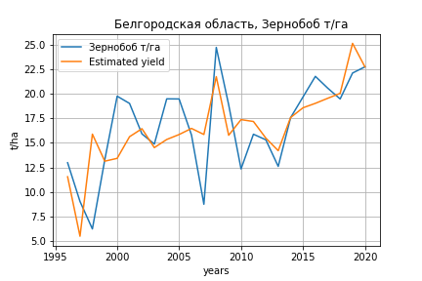
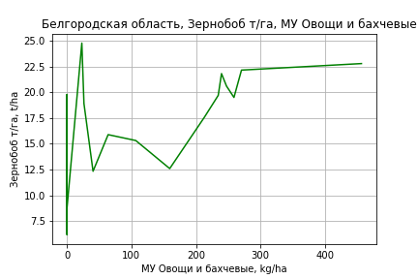
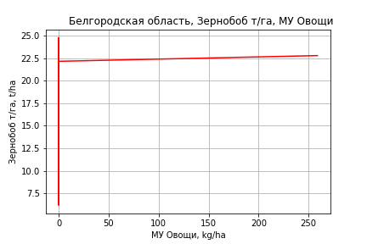
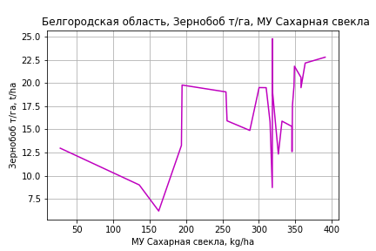
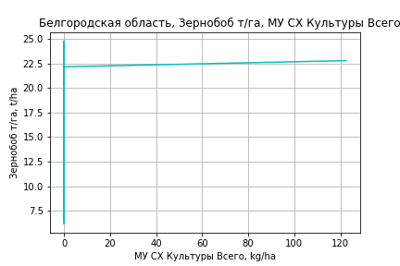
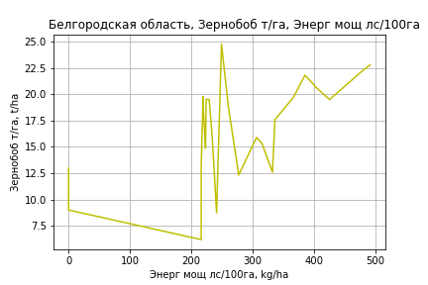
Зернобоб т/га
Calculated on the basis of information in the (25) years: 1996.0-2020.0
 |  | Iteration 1 |  | Iteration 2 |  | Iteration 3 |  | Iteration 4 |  | Iteration 5 |  | Iteration 6 |  | Iteration 7 |  | Iteration 8 |  | Iteration 9 |  | Iteration 10 |  | Iteration 11 |  | Iteration 12
 |  | beta | P_value | beta | P_value | beta | P_value | beta | P_value | beta | P_value | beta | P_value | beta | P_value | beta | P_value | beta | P_value | beta | P_value | beta | P_value | beta | P_value
Parameters | Variables
МУ ВСЕГО | C1 | -0.027998726521 | 0.9209150224
МУ Зерновые плюс зернобоб | C2 | -0.25552510243 | 0.52567563902 | -0.28825636685 | 0.19379595062
МУ Картофель | C3 | -0.0011201518481 | 0.91494103916 | -0.0011019614729 | 0.91208208074 | -0.0023287331807 | 0.82113412423
МУ Овощи и бахчевые | C4 | -0.013167638894 | 0.78824130278 | -0.014049678426 | 0.75954016176 | -4.2639467008E-05 | 0.99926356827 | 0.00090103082722 | 0.98374775592 | 0.024900902064 | 0.26304832188 | 0.024869436791 | 0.24629197435 | 0.02454424222 | 0.23186657327 | 0.023727254855 | 0.17951942547 | 0.024305264653 | 0.16381174344 | 0.023331997857 | 0.025910347405 | 0.023478754171 | 0.010533737992 | 0.023197402623 | 0.0036222621542
МУ Овощи | C5 | -0.02368296527 | 0.82246414158 | -0.01409754122 | 0.72738209818 | 0.0038791974098 | 0.92163025563 | 0.0068150031402 | 0.84908662732 | 0.024122489583 | 0.28941428121 | 0.02390631676 | 0.25731258991 | 0.023370959214 | 0.23801292485 | 0.022868851689 | 0.21278190267 | 0.018378709055 | 0.28003499649 | 0.017997102188 | 0.25149743022 | 0.018111706765 | 0.22383302596 | 0.018340009682 | 0.19526406311
МУ Подсолнечник | C6 | 0.10547280913 | 0.47185187723 | 0.10291166494 | 0.45341745154 | 0.0075331886466 | 0.94984903815 | 0.0011240195669 | 0.99198335692 | -0.0037387087569 | 0.97265671557
МУ Сахарная свекла | C7 | 0.056826100284 | 0.10321253055 | 0.057010983692 | 0.08555320366 | 0.028847011593 | 0.23606197138 | 0.028620745793 | 0.22074088371 | 0.029530000077 | 0.19565257188 | 0.028849187211 | 0.0070056311467 | 0.028798892898 | 0.0053378384274 | 0.028783632474 | 0.0040681239243 | 0.028461100218 | 0.0037944606263 | 0.028406001842 | 0.0028760895314 | 0.028392298767 | 0.0021991228981 | 0.028039076545 | 0.00016252135658
МУ СХ Культуры Всего | C8 | -0.011201971211 | 0.82246414158 | -0.0066680945181 | 0.72738209818 | 0.001834848686 | 0.92163025563 | 0.0032234759503 | 0.84908662732 | 0.011409864887 | 0.28941428121 | 0.011307615793 | 0.25731258991 | 0.011054393286 | 0.23801292485 | 0.01081689794 | 0.21278190267 | 0.0086930740041 | 0.28003499649 | 0.0085125751058 | 0.25149743022 | 0.0085667827254 | 0.22383302596 | 0.0086747693172 | 0.19526406311
Тракторы | C9 | 0.010558613865 | 0.46113306402 | 0.011128552639 | 0.37395079892 | 0.0048209914185 | 0.68313388814 | 0.0031445338364 | 0.72126230223 | -0.00062600825024 | 0.9205382412 | -0.00064008111107 | 0.91564171983
Тракторы колесные | C10 | 0.0021271806782 | 0.34180972533 | 0.0021546993125 | 0.30825146395 | 0.0012051338135 | 0.55164258636 | 0.00099973082917 | 0.56435603964 | 0.00029482433731 | 0.81762822266 | 0.00029576850824 | 0.8104986799 | 0.00029544981074 | 0.80448830724 | 0.00028411104011 | 0.80489216913 | 2.2470095914E-05 | 0.98345714049 | -2.6227230624E-05 | 0.97440249562
Опрыскиватели | C11 | -0.0058331377606 | 0.93731880511 | -0.0049411307162 | 0.94378774255 | -0.0037025788858 | 0.95929954591 | 0.0011129354485 | 0.98668339827 | -0.0026021511496 | 0.96802432839 | -0.0026690100441 | 0.96599865065 | -0.0049602499596 | 0.93048517917
Копатели картофеля | C12 | -2.1527728908 | 0.28815572226 | -2.2390309461 | 0.20009992713 | -0.90660976442 | 0.52381822949 | -0.77489525854 | 0.53334678846
Машины для мин удобр | C13 | -0.0049963674563 | 0.94861493525 | -0.0050973576265 | 0.94492274794 | -0.017180140928 | 0.82096622041 | -0.021091068728 | 0.76677246381 | -0.010225760363 | 0.87925281255 | -0.010201155405 | 0.87519839332 | -0.0086835241713 | 0.88733808172 | -0.013776705917 | 0.44908780796
Посев компл для зерн | C14 | 0.10917706321 | 0.25798924123 | 0.11219982108 | 0.19892827943 | 0.057105115351 | 0.45800282334 | 0.056176076416 | 0.44677205113 | 0.015414151184 | 0.6374845847 | 0.01540125603 | 0.62559059357 | 0.014212960317 | 0.61833990716 | 0.013543286317 | 0.61101933464 | -0.0012714205458 | 0.94327586943
Сеялки | C15 | -0.012816366354 | 0.7003031128 | -0.01423208688 | 0.61962391979 | -0.0031153830352 | 0.91225346431 | 0.00096550755959 | 0.96319900077 | 0.0047730159589 | 0.80754557503 | 0.0047955650373 | 0.79967718211 | 0.0028819758897 | 0.58895087004 | 0.0027344520897 | 0.57692268171 | -6.4359413024E-05 | 0.98385575651 | -1.6013386159E-05 | 0.99577277352 | -0.00010013522834 | 0.94551521003
Энерг мощ лс/100га | C16 | 0.02614231261 | 0.0083757000114 | 0.026086099182 | 0.00559640004 | 0.021558357181 | 0.010474247726 | 0.021580303398 | 0.0076745275348 | 0.021607125279 | 0.0061398935754 | 0.021581393576 | 0.0043692696481 | 0.021610444022 | 0.0031702328538 | 0.021619006333 | 0.0023281136654 | 0.021766562547 | 0.0018618941261 | 0.021793636391 | 0.0013437315329 | 0.021798531142 | 0.00099061777902 | 0.02194741848 | 0.00031843901321

 | R2 |  | 0.967 |  | 0.967 |  | 0.962 |  | 0.961 |  | 0.96 |  | 0.96 |  | 0.96 |  | 0.96 |  | 0.959 |  | 0.959 |  | 0.959 |  | 0.959
 | R2 adj. |  | 0.918 |  | 0.926 |  | 0.92 |  | 0.926 |  | 0.929 |  | 0.934 |  | 0.938 |  | 0.941 |  | 0.943 |  | 0.946 |  | 0.948 |  | 0.951
 | F-statistic |  | 19.74479714 |  | 23.245741352 |  | 23.122575903 |  | 27.011876629 |  | 30.726299532 |  | 36.209859032 |  | 42.880838711 |  | 51.229814765 |  | 59.790098747 |  | 73.608194176 |  | 92.973376502 |  | 121.99708691
 | F value |  | 1.893909207E-05 |  | 3.7701677305E-06 |  | 1.7582957172E-06 |  | 3.3192605263E-07 |  | 6.9657985459E-08 |  | 1.1068098029E-08 |  | 1.622212215E-09 |  | 2.1665990948E-10 |  | 3.5575992882E-11 |  | 3.9261812782E-12 |  | 3.8194724386E-13 |  | 3.2128603837E-14
 | P value |  | 1.4263123879E+18 |  | 4.8868649689E+17 |  | 4.7798760875E+17 |  | 1.9285085446E+18 |  | 1.6529667234E+17 |  | 1.2879745691E+17 |  | 1.7706303853E+18 |  | 3.5289665104E+17 |  | 6.3485334312E+17 |  | 6.7902758704E+17 |  | 1.6052674518E+18 |  | 7.9442822327E+16
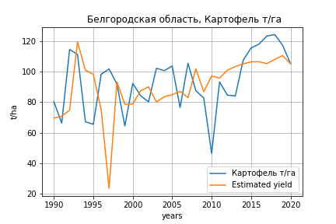
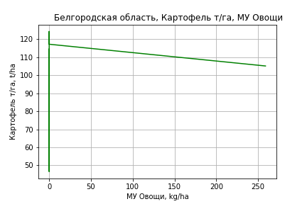
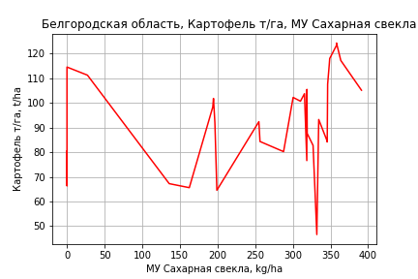
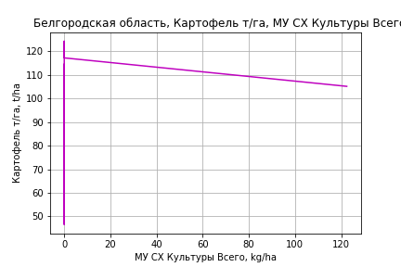
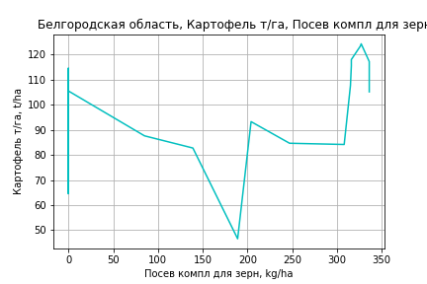
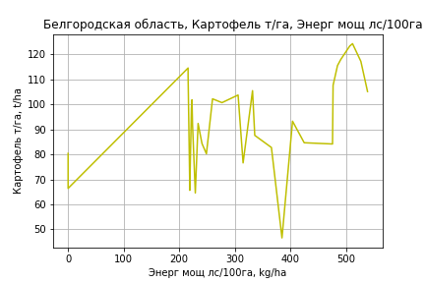
Картофель т/га
 |  | Iteration 1 |  | Iteration 2 |  | Iteration 3 |  | Iteration 4 |  | Iteration 5 |  | Iteration 6 |  | Iteration 7 |  | Iteration 8 |  | Iteration 9 |  | Iteration 10 |  | Iteration 11 |  | Iteration 12
 |  | beta | P_value | beta | P_value | beta | P_value | beta | P_value | beta | P_value | beta | P_value | beta | P_value | beta | P_value | beta | P_value | beta | P_value | beta | P_value | beta | P_value
Parameters | Variables
МУ ВСЕГО | C1 | 1.0888434789 | 0.36139414125 | 0.74814622241 | 0.34679482992 | 0.70890755866 | 0.36188475992 | 0.71854009288 | 0.34123920644 | 0.3707063842 | 0.55990451599 | 0.3779886862 | 0.54130393161 | 0.47012637834 | 0.41202151969 | 0.39764565088 | 0.47544759817 | 0.39867268182 | 0.46346935655 | 0.41448227516 | 0.45031068523 | -0.021193549048 | 0.96800796228
МУ Зерновые плюс зернобоб | C2 | -0.65416866943 | 0.69216726099
МУ Картофель | C3 | -0.034790093881 | 0.54581944084 | -0.034782989258 | 0.53527994153
МУ Овощи и бахчевые | C4 | -0.080362293731 | 0.76518701515 | -0.055289876449 | 0.82806695952 | -0.041871183754 | 0.86652635966
МУ Овощи | C5 | 0.32018569745 | 0.49655662693 | 0.22640911513 | 0.56637995675 | 0.25447457386 | 0.50954569004 | 0.28446427067 | 0.39391991637 | 0.12162093836 | 0.65829634086 | 0.12515846925 | 0.63973590818 | 0.17764466638 | 0.45115419739 | 0.13339268205 | 0.55285258863 | 0.13443023781 | 0.53409541875 | 0.19268495077 | 0.36745000936 | 0.063172677768 | 0.76721955181 | 0.070949834856 | 0.41768840836
МУ Подсолнечник | C6 | -0.35630484884 | 0.63332444488 | -0.46360020164 | 0.49549583496 | -0.55107834433 | 0.40061076827 | -0.56215358527 | 0.37616511293
МУ Сахарная свекла | C7 | 0.12308619305 | 0.46606666745 | 0.1008270542 | 0.51448263566 | 0.10492179615 | 0.48965018936 | 0.10505979209 | 0.4772826471 | 0.07185725928 | 0.61230933404 | 0.070312574914 | 0.61034144444 | 0.05040981836 | 0.69308168874 | 0.065144984435 | 0.60211618037 | 0.064929377284 | 0.59451258446 | 0.061669507798 | 0.61638627485 | 0.12663413587 | 0.31605351832 | 0.12183964066 | 0.0020593491457
МУ СХ Культуры Всего | C8 | 0.15144687011 | 0.49655662693 | 0.10709082924 | 0.56637995675 | 0.12036570665 | 0.50954569004 | 0.13455074288 | 0.39391991637 | 0.057526337374 | 0.65829634086 | 0.059199578825 | 0.63973590818 | 0.084025391918 | 0.45115419739 | 0.06309433667 | 0.55285258863 | 0.063585097416 | 0.53409541875 | 0.091139401115 | 0.36745000936 | 0.029880486232 | 0.76721955181 | 0.0335590581 | 0.41768840836
Тракторы | C9 | 0.082272141374 | 0.2761472642 | 0.068935747459 | 0.29219090874 | 0.044175527059 | 0.37984978115 | 0.038769542331 | 0.30117087133 | 0.038830649108 | 0.29766171412 | 0.036107295438 | 0.25348168027 | 0.032815038902 | 0.27493576178 | 0.025776639505 | 0.35731080787 | 0.025837013715 | 0.34396627247 | -0.0068747096895 | 0.055155361897
Тракторы колесные | C10 | 0.0086525604431 | 0.47490339218 | 0.0072979805566 | 0.51797539242 | 0.004349915537 | 0.66422711021 | 0.003799996942 | 0.68002364995 | 0.0050337850052 | 0.57921100359 | 0.004864465205 | 0.57981949003 | 0.001783534633 | 0.73123136158 | -0.00011171790991 | 0.97993734873
Опрыскиватели | C11 | -0.069266515114 | 0.86592365324 | -0.075544597605 | 0.84997488047 | -0.0052835533288 | 0.98879456063 | -0.021689775506 | 0.95110000293 | -0.052103576887 | 0.88176509934
Копатели картофеля | C12 | -6.2222687241 | 0.53822207395 | -3.8798395926 | 0.6255500863 | -2.0034908549 | 0.7810251576 | -0.9746017279 | 0.79198191529 | -1.6394436788 | 0.64947652099 | -1.4775809556 | 0.65958461897
Машины для мин удобр | C13 | -0.029840329403 | 0.94473864521 | -0.041107377042 | 0.92175218986 | -0.097227016507 | 0.80878936138 | -0.070412392391 | 0.84441954925 | -0.036754190286 | 0.91750604879 | -0.086456733357 | 0.46136867345 | -0.083401387333 | 0.46791379275
Посев компл для зерн | C14 | 0.30804454612 | 0.53322061875 | 0.22015393114 | 0.60777630913 | 0.21038528836 | 0.6172104622 | 0.15188202322 | 0.50782864499 | 0.17689453135 | 0.43556819975 | 0.16424266314 | 0.42303383202 | 0.11114657728 | 0.4922221445 | 0.06051364254 | 0.67437061442 | 0.05999831486 | 0.66711153608 | 0.2034685062 | 0.011322209603 | 0.10886274586 | 0.085779223356 | 0.10706445643 | 0.014495170294
Сеялки | C15 | -0.2248142934 | 0.20987601672 | -0.19552994322 | 0.21587258229 | -0.13472013279 | 0.26038693521 | -0.12891530294 | 0.24709425299 | -0.12564417099 | 0.25583624225 | -0.12062941488 | 0.23981526823 | -0.1216466691 | 0.22691754936 | -0.11314853864 | 0.25162277808 | -0.11364475885 | 0.22982096005
Энерг мощ лс/100га | C16 | 0.13193828399 | 7.9451056532E-05 | 0.13031503144 | 4.9183629186E-05 | 0.13161058492 | 2.8494694408E-05 | 0.13147835626 | 1.7137981441E-05 | 0.13493729337 | 7.9717497014E-06 | 0.13487705025 | 4.7339723611E-06 | 0.1344044978 | 3.0807499417E-06 | 0.13515158123 | 1.9799100866E-06 | 0.13514433558 | 1.1749413731E-06 | 0.1348681829 | 1.1760438987E-06 | 0.14625950393 | 3.4832363811E-07 | 0.14618704167 | 1.9557250769E-07

 | R2 |  | 0.956 |  | 0.956 |  | 0.955 |  | 0.954 |  | 0.952 |  | 0.952 |  | 0.952 |  | 0.951 |  | 0.951 |  | 0.948 |  | 0.939 |  | 0.939
 | R2 adj. |  | 0.915 |  | 0.919 |  | 0.922 |  | 0.926 |  | 0.926 |  | 0.93 |  | 0.932 |  | 0.934 |  | 0.936 |  | 0.935 |  | 0.927 |  | 0.93
 | F-statistic |  | 23.177598946 |  | 26.107660844 |  | 29.052849953 |  | 33.166357153 |  | 36.432439791 |  | 42.029394803 |  | 48.439366913 |  | 55.52293345 |  | 66.211727726 |  | 75.430319646 |  | 80.297803647 |  | 104.22572659
 | F value |  | 4.8093496497E-08 |  | 9.8097778671E-09 |  | 2.1251368138E-09 |  | 3.604787124E-10 |  | 8.5100611329E-11 |  | 1.2753529159E-11 |  | 1.9373784708E-12 |  | 3.2423093431E-13 |  | 3.7972230768E-14 |  | 8.5837113254E-15 |  | 5.7767085977E-15 |  | 5.2610609895E-16
 | P value |  | 6.7345307321E+17 |  | 7.3898015023E+17 |  | 8.5115721076E+19 |  | 1.3425529767E+18 |  | 3.7864978565E+17 |  | 3.4892269721E+17 |  | 2.2927086054E+17 |  | 2.5538547642E+17 |  | 7.1406455172E+18 |  | 1.3370459306E+18 |  | 3.1523086789E+17 |  | 1.4534019947E+17
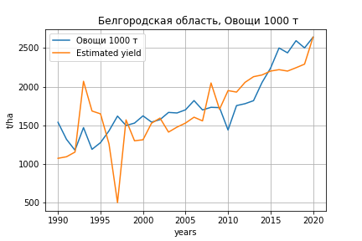
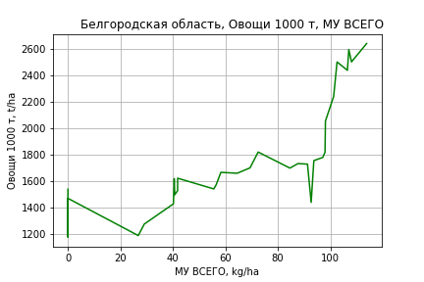
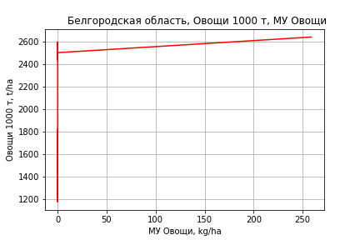
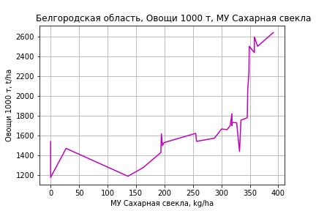
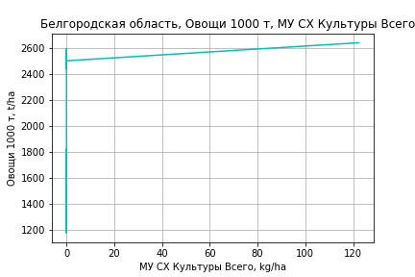
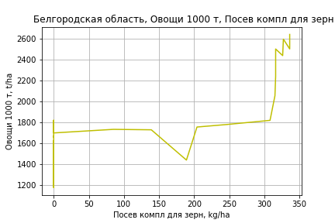
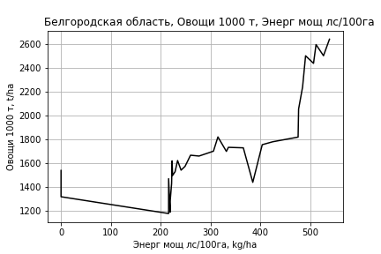
Овощи 1000 т
 |  | Iteration 1 |  | Iteration 2 |  | Iteration 3 |  | Iteration 4 |  | Iteration 5 |  | Iteration 6 |  | Iteration 7 |  | Iteration 8 |  | Iteration 9 |  | Iteration 10 |  | Iteration 11
 |  | beta | P_value | beta | P_value | beta | P_value | beta | P_value | beta | P_value | beta | P_value | beta | P_value | beta | P_value | beta | P_value | beta | P_value | beta | P_value
Parameters | Variables
МУ ВСЕГО | C1 | 20.246298074 | 0.23590817928 | 10.199547216 | 0.37311371862 | 10.450384941 | 0.3480880117 | 5.1889572775 | 0.58886852619 | 4.9077591272 | 0.59097532506 | 4.9708796579 | 0.57574959345 | 7.6893241174 | 0.35844118746 | 7.9062504167 | 0.32927082188 | 7.8664437864 | 0.31795274387 | 8.1263536621 | 0.31107099323 | 2.3877037365 | 0.75324363168
МУ Зерновые плюс зернобоб | C2 | -19.290644454 | 0.4143491966
МУ Картофель | C3 | 0.025467903492 | 0.97498832523 | 0.025677410266 | 0.97453563345 | 0.048099867225 | 0.95088552138 | -0.10376879723 | 0.89198786909
МУ Овощи и бахчевые | C4 | -1.948312074 | 0.61072079763 | -1.2089567517 | 0.74215983816
МУ Овощи | C5 | 6.7848468337 | 0.31412089371 | 4.0194886129 | 0.48137341645 | 4.8972848144 | 0.32159623535 | 2.2669791671 | 0.57697512671 | 2.2495034593 | 0.56983061854 | 2.2801655806 | 0.55341674199 | 3.8287263106 | 0.26904398721 | 3.9974453996 | 0.21980890394 | 3.9781772598 | 0.20759136838 | 4.9358853347 | 0.11847427737 | 3.2299710871 | 0.29663348176
МУ Подсолнечник | C6 | -5.6305120153 | 0.59545831726 | -8.7945224597 | 0.37233911742 | -9.1684042948 | 0.33700256269
МУ Сахарная свекла | C7 | 3.0738030603 | 0.20721415992 | 2.4174079231 | 0.28375632427 | 2.4240034329 | 0.26987809499 | 1.8864473395 | 0.37057476928 | 1.8837427291 | 0.35884758944 | 1.8703539275 | 0.34900439432 | 1.283139976 | 0.49243142571 | 1.2384371823 | 0.49396530713 | 1.2464462011 | 0.47939042025 | 1.1928539135 | 0.50603561849 | 2.0485572538 | 0.25993374906
МУ СХ Культуры Всего | C8 | 3.2092121081 | 0.31412089371 | 1.9012060023 | 0.48137341645 | 2.3164009607 | 0.32159623535 | 1.0722743151 | 0.57697512671 | 1.064008358 | 0.56983061854 | 1.078511449 | 0.55341674199 | 1.8109760082 | 0.26904398721 | 1.8907796289 | 0.21980890394 | 1.8816658568 | 0.20759136838 | 2.3346588904 | 0.11847427737 | 1.5277665916 | 0.29663348176
Тракторы | C9 | 1.0861091157 | 0.30965317124 | 0.6928349567 | 0.45907127219 | 0.52190209439 | 0.48932054878 | 0.6234020258 | 0.40482196095 | 0.55473013667 | 0.3004434551 | 0.53112502816 | 0.24263993063 | 0.43398979142 | 0.32089724559 | 0.45157677794 | 0.2783136963 | 0.44722852669 | 0.2577350272 | -0.090552539426 | 0.080444669486
Тракторы колесные | C10 | 0.11310512362 | 0.50976412129 | 0.073160197796 | 0.65209923867 | 0.055495437774 | 0.70954696405 | 0.086915851188 | 0.5506493849 | 0.079196132344 | 0.5440931412 | 0.077728525584 | 0.53836451865 | -0.013171717836 | 0.86175169585
Опрыскиватели | C11 | 0.75271957424 | 0.89707330618 | 0.56758649948 | 0.92146839512 | 0.14256806046 | 0.97918991395 | -0.66336657864 | 0.90215238209 | -0.45161618182 | 0.92850667265
Копатели картофеля | C12 | -131.93284621 | 0.36112200093 | -62.857438524 | 0.58388524855 | -32.153067855 | 0.6188338384 | -49.315667265 | 0.42914016585 | -44.997744216 | 0.38863484826 | -43.594772877 | 0.36920970401
Машины для мин удобр | C13 | -0.60620722884 | 0.9209369852 | -0.93845886395 | 0.87645512803 | -0.20595032057 | 0.9699409565 | 0.6036038545 | 0.91091245943 | 0.42553559343 | 0.93349297058 | -0.0052692393551 | 0.99749005321 | 0.08487615366 | 0.95934941624 | -0.060299255718 | 0.96589505415
Посев компл для зерн | C14 | 6.947947866 | 0.32633545117 | 4.3561597177 | 0.48281473423 | 2.6727698829 | 0.42986658372 | 3.0251956066 | 0.36904970644 | 3.0631272144 | 0.34913255639 | 2.9534651 | 0.31801837223 | 1.3869101202 | 0.55615003429 | 1.4295057303 | 0.53304693301 | 1.3865773682 | 0.49177798894 | 3.745228776 | 0.0019481041539 | 2.499097342 | 0.0083416285327
Сеялки | C15 | -2.8635092578 | 0.2579675329 | -1.9999491183 | 0.3746651831 | -1.794343746 | 0.39364090965 | -2.000509714 | 0.33931308838 | -1.8231874817 | 0.25138140261 | -1.7797212719 | 0.22776869185 | -1.8097344949 | 0.21795388128 | -1.8683787905 | 0.18212873289 | -1.8683209935 | 0.172742281
Энерг мощ лс/100га | C16 | 2.1145101414 | 2.1141388889E-05 | 2.0666423832 | 1.6667044796E-05 | 2.0636869942 | 9.7894750506E-06 | 2.1120038909 | 4.9708784427E-06 | 2.117535994 | 2.432538663E-06 | 2.117013827 | 1.3527537507E-06 | 2.1030715678 | 1.0960104234E-06 | 2.1011308226 | 6.2853582562E-07 | 2.1015820933 | 3.5099035711E-07 | 2.0970421405 | 3.9891352245E-07 | 2.2470867377 | 1.0820035269E-07

 | R2 |  | 0.975 |  | 0.974 |  | 0.974 |  | 0.973 |  | 0.973 |  | 0.973 |  | 0.971 |  | 0.971 |  | 0.971 |  | 0.969 |  | 0.965
 | R2 adj. |  | 0.952 |  | 0.953 |  | 0.955 |  | 0.955 |  | 0.957 |  | 0.959 |  | 0.96 |  | 0.961 |  | 0.963 |  | 0.962 |  | 0.958
 | F-statistic |  | 42.027976617 |  | 45.781465665 |  | 51.853088153 |  | 56.172854292 |  | 64.438666981 |  | 74.395084059 |  | 83.164435528 |  | 97.670832524 |  | 116.46727784 |  | 130.46187404 |  | 143.12171254
 | F value |  | 5.4109456321E-10 |  | 1.0819623733E-10 |  | 1.5321344592E-11 |  | 3.1445334173E-12 |  | 3.8100203666E-13 |  | 4.2674041322E-14 |  | 6.760901653E-15 |  | 6.6509243055E-16 |  | 5.8828779548E-17 |  | 1.2547711025E-17 |  | 4.6530909061E-18
 | P value |  | 6.7345307321E+17 |  | 7.3898015023E+17 |  | 7.4977414468E+17 |  | 4.6747638674E+18 |  | 3.7864978565E+17 |  | 3.4892269721E+17 |  | 2.2927086054E+17 |  | 6.3260134967E+17 |  | 7.1406455172E+18 |  | 1.3370459306E+18 |  | 3.1523086789E+17

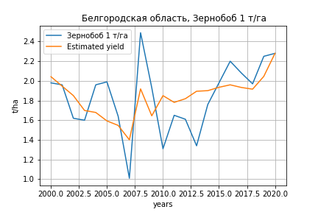
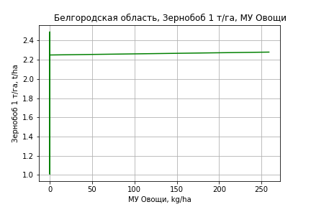
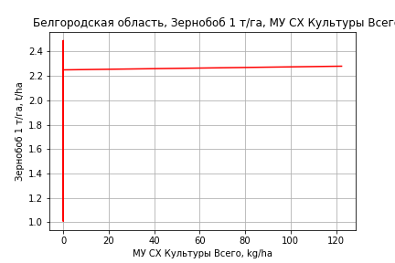
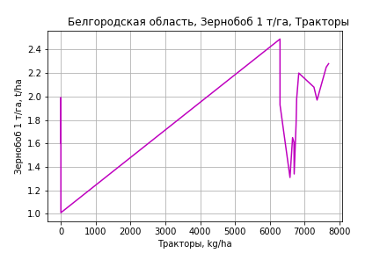
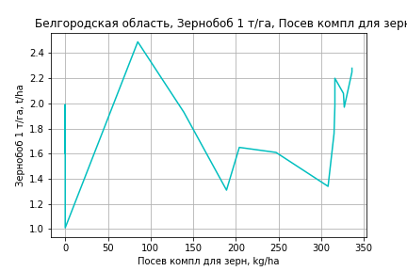
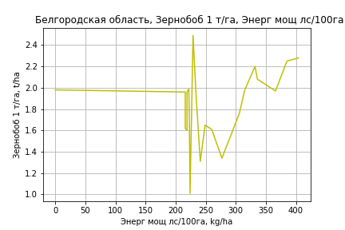
Зернобоб 1 т/га
Calculated on the basis of information in the (21) years: 2000.0-2020.0
 |  | Iteration 1 |  | Iteration 2 |  | Iteration 3 |  | Iteration 4 |  | Iteration 5 |  | Iteration 6 |  | Iteration 7 |  | Iteration 8 |  | Iteration 9 |  | Iteration 10 |  | Iteration 11 |  | Iteration 12
 |  | beta | P_value | beta | P_value | beta | P_value | beta | P_value | beta | P_value | beta | P_value | beta | P_value | beta | P_value | beta | P_value | beta | P_value | beta | P_value | beta | P_value
Parameters | Variables
МУ ВСЕГО | C1 | -0.031196103218 | 0.31405325128
МУ Зерновые плюс зернобоб | C2 | -0.0075887352306 | 0.77105971075 | -0.028258806376 | 0.13224622047
МУ Картофель | C3 | -0.00025778206672 | 0.70859463052 | -0.00049178445497 | 0.46147276515 | -0.00082058774948 | 0.25464055502
МУ Овощи и бахчевые | C4 | -0.00077194962079 | 0.78354151512 | -0.001388982615 | 0.61844349425 | -0.00023854067955 | 0.93578764668 | 0.00012974838942 | 0.96567801435 | -2.8101135564E-05 | 0.99217554414
МУ Овощи | C5 | -0.0118352427 | 0.33806291683 | 0.00033235601502 | 0.90237218983 | 0.0026059627642 | 0.32762549736 | 0.0033438333947 | 0.21276054214 | 0.0031328760383 | 0.21234039017 | 0.0031497287911 | 0.070458471296 | 0.0031551204688 | 0.058107457045 | 0.0041233872668 | 0.021250241085 | 0.0040935062959 | 0.0049873102711 | 0.004599812161 | 0.0013451516588 | 0.0044080299262 | 0.0028103703877 | 0.0045712100176 | 0.00056810736983
МУ Подсолнечник | C6 | 0.0077577610271 | 0.45917784092 | 0.0056530353746 | 0.58069980646 | -0.0022280926163 | 0.82164250998 | -0.0044185972855 | 0.65811014877
МУ Сахарная свекла | C7 | 0.0086163359891 | 0.11683951006 | 0.0047830159702 | 0.17913989096 | 0.00084236442678 | 0.74152780924 | 0.0011079172979 | 0.67120414343 | 0.00011327183686 | 0.92864164634 | 0.00011379094857 | 0.92459168821 | 0.00011552211188 | 0.91996404464 | -4.0252646038E-05 | 0.9746324357
МУ СХ Культуры Всего | C8 | -0.0055980341348 | 0.33806291683 | 0.00015720339365 | 0.90237218983 | 0.0012326125352 | 0.32762549736 | 0.00158162312 | 0.21276054214 | 0.0014818409261 | 0.21234039017 | 0.0014898122274 | 0.070458471296 | 0.0014923624747 | 0.058107457045 | 0.0019503497525 | 0.021250241085 | 0.0019362161434 | 0.0049873102711 | 0.0021756972919 | 0.0013451516588 | 0.0020849848728 | 0.0028103703877 | 0.0021621685643 | 0.00056810736983
Тракторы | C9 | 0.00093944885685 | 0.30121366729 | 0.0014136474576 | 0.090390641249 | 0.00097933572096 | 0.2274796258 | 0.00037689619567 | 0.53319016932 | 0.00038326117472 | 0.50782119001 | 0.00037963681444 | 0.37001809799 | 0.00035304610807 | 0.31749590733 | 0.00020645758132 | 0.58141728815 | 0.00020548488822 | 0.5672324438 | 0.00030510261677 | 0.39102346932 | 0.00014292152401 | 0.69496774462 | 4.1400916447E-05 | 0.29037787494
Тракторы колесные | C10 | 0.00022938955289 | 0.10396395626 | 0.00022277001688 | 0.10909406626 | 0.00014401247051 | 0.28205208989 | 7.3396249422E-05 | 0.53534387231 | 7.6797459418E-05 | 0.49738117737 | 7.6452564861E-05 | 0.45492700012 | 7.49798674E-05 | 0.44046270492 | -7.2512307613E-05 | 0.27037712268 | -7.247100072E-05 | 0.25224522339
Опрыскиватели | C11 | -0.0024136782797 | 0.57101552444 | -0.0018143098206 | 0.66772670801 | -0.0021372187963 | 0.64761195419 | -0.00044111959437 | 0.92238406309 | -0.00050274783202 | 0.90759133028 | -0.00051422143765 | 0.89686770598
Копатели картофеля | C12 | -0.19289697152 | 0.12794874084 | -0.23101955559 | 0.063977981784 | -0.11299569798 | 0.23495381335 | -0.066595588786 | 0.43571680064 | -0.070041038257 | 0.39038713085 | -0.069364031426 | 0.091869011852 | -0.067902754248 | 0.071943959005
Машины для мин удобр | C13 | 0.0014326422264 | 0.74504444263 | 0.00099392796455 | 0.82174976125 | 0.00018194568994 | 0.97005353658 | -0.0012053215726 | 0.80279413182 | -0.0012162846973 | 0.79229584172 | -0.0011977612788 | 0.76514551038 | -0.001686419667 | 0.20530118383 | -0.0013910043464 | 0.33269022853 | -0.0013930776355 | 0.31292974473 | -0.0021671058898 | 0.085857760589
Посев компл для зерн | C14 | 0.0099432073746 | 0.10432554787 | 0.010574409215 | 0.083500100533 | 0.0052887847458 | 0.2932461126 | 0.0049642615007 | 0.33032966806 | 0.0051300169139 | 0.29247482379 | 0.0050913085825 | 0.060030123901 | 0.0049721594014 | 0.040266885158 | 0.0025711402836 | 0.21599547929 | 0.0025733407334 | 0.1979568869 | 0.0028265055819 | 0.1614182894 | 0.0012391372956 | 0.50952821402 | 0.0016869573412 | 0.086689021254
Сеялки | C15 | -0.00083478390066 | 0.69729926299 | -0.002182988842 | 0.22992099075 | -0.0015070657828 | 0.4250806264 | -5.1345702806E-05 | 0.97117642649 | -4.6862780105E-05 | 0.97250971808 | -4.2911454344E-05 | 0.97229524688 | 6.850240824E-06 | 0.99513392629 | -3.4586214036E-05 | 0.97774405441 | -3.3788335956E-05 | 0.97740215254 | -0.00036152524666 | 0.75862414575 | -0.00035326188396 | 0.77906283577
Энерг мощ лс/100га | C16 | 0.0036806323919 | 0.035493303961 | 0.0046525413945 | 0.0030590761589 | 0.0051856432771 | 0.001656101704 | 0.0048510388158 | 0.0018240609162 | 0.0049516184766 | 0.00080357929569 | 0.0049511710042 | 0.00042514075195 | 0.0049496168642 | 0.0002290423924 | 0.0050896808187 | 0.00032787387384 | 0.0050571274048 | 1.4470524666E-10 | 0.0050625117002 | 6.0888569937E-11 | 0.0050577003118 | 6.4302630362E-11 | 0.0050565167161 | 1.6618796751E-11

 | R2 |  | 0.994 |  | 0.993 |  | 0.99 |  | 0.988 |  | 0.987 |  | 0.987 |  | 0.987 |  | 0.983 |  | 0.983 |  | 0.981 |  | 0.977 |  | 0.977
 | R2 adj. |  | 0.979 |  | 0.978 |  | 0.973 |  | 0.971 |  | 0.973 |  | 0.976 |  | 0.978 |  | 0.973 |  | 0.975 |  | 0.974 |  | 0.97 |  | 0.972
 | F-statistic |  | 64.777611744 |  | 67.327792433 |  | 58.398891173 |  | 59.77925293 |  | 70.791730635 |  | 85.65711701 |  | 103.65886578 |  | 94.985447249 |  | 116.89555524 |  | 132.38007682 |  | 137.69444447 |  | 181.92819517
 | F value |  | 2.264252975E-05 |  | 4.4963091685E-06 |  | 1.8521242882E-06 |  | 4.4990370549E-07 |  | 5.6359460051E-08 |  | 5.7963831398E-09 |  | 5.4628388689E-10 |  | 2.8367135218E-10 |  | 2.4847567066E-11 |  | 3.9969899871E-12 |  | 1.4519224986E-12 |  | 1.0367460912E-13
 | P value |  | 8.0388794017E+17 |  | 1.2181553593E+18 |  | 2.5068761819E+18 |  | 4.9245357206E+17 |  | 1.0713936165E+18 |  | 1.9506407651E+18 |  | 3.3836175126E+17 |  | 1.0296750696E+18 |  | 1.7187825898E+17 |  | 2.5950517379E+19 |  | 3.5091183297E+17 |  | 2.652541584E+17

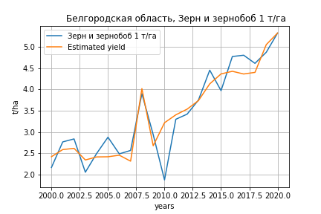
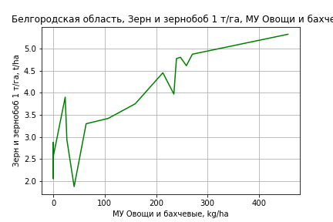
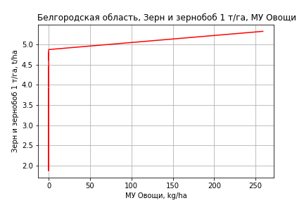
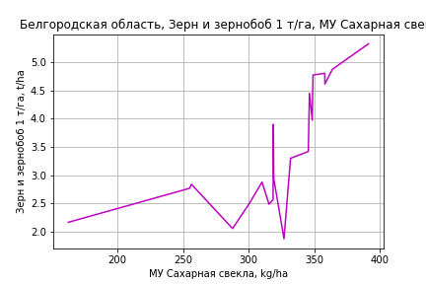
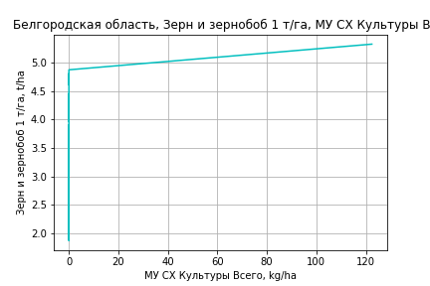
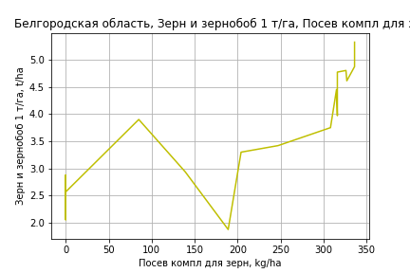
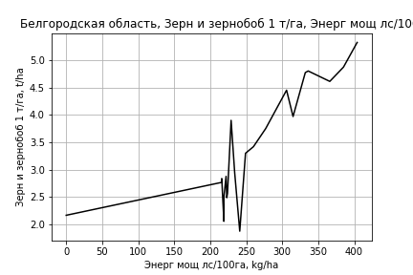
Зерн и зернобоб 1 т/га
Calculated on the basis of information in the (21) years: 2000.0-2020.0
 |  | Iteration 1 |  | Iteration 2 |  | Iteration 3 |  | Iteration 4 |  | Iteration 5 |  | Iteration 6 |  | Iteration 7 |  | Iteration 8 |  | Iteration 9 |  | Iteration 10 |  | Iteration 11
 |  | beta | P_value | beta | P_value | beta | P_value | beta | P_value | beta | P_value | beta | P_value | beta | P_value | beta | P_value | beta | P_value | beta | P_value | beta | P_value
Parameters | Variables
МУ ВСЕГО | C1 | -0.038361679214 | 0.4357418427
МУ Зерновые плюс зернобоб | C2 | 0.041056136426 | 0.34796398642 | 0.015638261858 | 0.56464958926 | 0.0011293680002 | 0.96885828803 | -0.0017728888888 | 0.94006811629
МУ Картофель | C3 | -0.0015180652502 | 0.20356268766 | -0.00180581672 | 0.10930613252
МУ Овощи и бахчевые | C4 | 0.0019370933446 | 0.67154013143 | 0.0011783312126 | 0.78510087644 | 0.0013223647503 | 0.78699678838 | 0.0010934025169 | 0.80713158369 | 0.0011552060779 | 0.78163330985 | 0.0014865250687 | 0.4628441862 | 0.0018689209352 | 0.30051611743 | 0.0018910773974 | 0.29258811757 | 0.0019066183531 | 0.11572206354 | 0.0023441853176 | 0.055038656419 | 0.0024251731447 | 0.062742376323
МУ Овощи | C5 | -0.011791795107 | 0.54527787498 | 0.0031706351503 | 0.46212618133 | 0.0034752855017 | 0.4748893906 | 0.0030835800742 | 0.46029845738 | 0.0032185343487 | 0.36792484156 | 0.0034537149864 | 0.14997603067 | 0.0035720476326 | 0.12185089638 | 0.0032040486403 | 0.1525789085 | 0.0032120676161 | 0.1188639554 | 0.0041048225204 | 0.045417136169 | 0.0055496030278 | 0.0084780870725
МУ Подсолнечник | C6 | -0.00066548365939 | 0.96791997421 | -0.0032536533981 | 0.83689562653 | -0.0035771147369 | 0.84162952786
МУ Сахарная свекла | C7 | 0.0072492591765 | 0.37785369573 | 0.0025354463049 | 0.62752850804 | 0.0050884458733 | 0.37890544442 | 0.0048795037403 | 0.36144285957 | 0.004515255612 | 0.030276715463 | 0.0045159246591 | 0.022810917428 | 0.0045075062784 | 0.018318398029 | 0.0044567895478 | 0.018056465746 | 0.0044580655684 | 0.013839501188 | 0.0045509955236 | 0.013818692331 | 0.0027674775884 | 0.071383089806
МУ СХ Культуры Всего | C8 | -0.0055774835543 | 0.54527787498 | 0.0014997008723 | 0.46212618133 | 0.0016437995705 | 0.4748893906 | 0.0014585240836 | 0.46029845738 | 0.0015223570488 | 0.36792484156 | 0.0016335967818 | 0.14997603067 | 0.0016895677669 | 0.12185089638 | 0.0015155053524 | 0.1525789085 | 0.0015192983038 | 0.1188639554 | 0.0019415686835 | 0.045417136169 | 0.00262494551 | 0.0084780870725
Тракторы | C9 | 0.001099998622 | 0.44438105965 | 0.0016831180738 | 0.17766320396 | 0.00070429312083 | 0.54865939035 | 0.00077754685989 | 0.46067472423 | 0.00073594635458 | 0.38493465484 | 0.00068354568136 | 0.25079668712 | 0.00074337544679 | 0.18767243168 | 0.00051671454771 | 0.29923578003 | 0.00051580126214 | 0.27595939179 | -0.00011366802826 | 0.078976771567
Тракторы колесные | C10 | 0.00014009060446 | 0.49698161005 | 0.00013195059687 | 0.50831814371 | 3.1513936994E-05 | 0.8823588916 | 4.4569612968E-05 | 0.8156068977 | 3.827635575E-05 | 0.81381608087 | 2.8547934181E-05 | 0.80821216222 | 2.9235969398E-05 | 0.79683841784 | -1.3150972516E-06 | 0.99032379795
Опрыскиватели | C11 | -0.003263423472 | 0.63447828564 | -0.0025263833232 | 0.70115519027 | 0.0010229745182 | 0.88489565617 | 0.0009489947849 | 0.88647509945 | 0.0009637093431 | 0.87819538817 | 0.00091113690613 | 0.87849005061 | -0.0017461387714 | 0.34818770596
Копатели картофеля | C12 | 0.01217340846 | 0.94734537298 | -0.03470572675 | 0.83842084066 | -0.0027385224023 | 0.98858831239 | -0.018857217651 | 0.90828574549 | -0.010714745155 | 0.9264814253
Машины для мин удобр | C13 | -0.00021313501237 | 0.97603656852 | -0.00075261956473 | 0.91278028551 | -0.0031031989633 | 0.68604559569 | -0.0029693604169 | 0.68008670897 | -0.0030565393929 | 0.64961986624 | -0.0029058704088 | 0.63975990405
Посев компл для зерн | C14 | 0.0036659685335 | 0.67821905841 | 0.0044421540185 | 0.603839334 | 0.0065085524998 | 0.50021403284 | 0.0071651990224 | 0.4037867337 | 0.0068460475547 | 0.33101359231 | 0.0062821878495 | 0.054750631509 | 0.0062270729649 | 0.047843597283 | 0.0049162570212 | 0.069212017519 | 0.0049061859885 | 0.047589572416 | 0.0073462582322 | 0.00016452281119 | 0.0056625123974 | 0.00037890003168
Сеялки | C15 | -0.0032844088776 | 0.35925951685 | -0.004942289194 | 0.097928546095 | -0.0023852957542 | 0.36489759592 | -0.0025119044679 | 0.29811416465 | -0.0024323466131 | 0.23507909361 | -0.0023792803516 | 0.20277750436 | -0.0025369896848 | 0.15455607794 | -0.0021890534055 | 0.20181268759 | -0.0021890323236 | 0.184719394
Энерг мощ лс/100га | C16 | 0.0033493118595 | 0.17946449377 | 0.0045444630975 | 0.027629472736 | 0.0036032469473 | 0.076505880931 | 0.003623214343 | 0.058521913911 | 0.0036607567764 | 0.036716620461 | 0.003660382957 | 0.028188574512 | 0.0036661729828 | 0.022597386973 | 0.003699899443 | 0.020222062247 | 0.0036988084195 | 0.015676352049 | 0.0036133361779 | 0.019810694107 | 0.0048852455991 | 0.0017556967318

 | R2 |  | 0.996 |  | 0.995 |  | 0.993 |  | 0.993 |  | 0.993 |  | 0.993 |  | 0.993 |  | 0.992 |  | 0.992 |  | 0.991 |  | 0.989
 | R2 adj. |  | 0.985 |  | 0.985 |  | 0.981 |  | 0.983 |  | 0.985 |  | 0.986 |  | 0.987 |  | 0.987 |  | 0.988 |  | 0.987 |  | 0.985
 | F-statistic |  | 91.242515952 |  | 102.12957493 |  | 84.702859275 |  | 102.68079251 |  | 124.37836346 |  | 150.3622004 |  | 178.47126584 |  | 201.38663614 |  | 247.85753767 |  | 271.70104118 |  | 280.56912223
 | F value |  | 8.2165759448E-06 |  | 1.0676115608E-06 |  | 4.3004065671E-07 |  | 4.1231953807E-08 |  | 3.5314069779E-09 |  | 2.755410887E-10 |  | 2.2003755411E-11 |  | 2.326187139E-12 |  | 1.3997872787E-13 |  | 1.9866845032E-14 |  | 5.4462297306E-15
 | P value |  | 8.0388794017E+17 |  | 1.2181553593E+18 |  | 5.5268801133E+17 |  | 4.1364945445E+18 |  | 1.0713936165E+18 |  | 1.4727439158E+17 |  | 2.1213657933E+18 |  | 1.2265127786E+18 |  | 1.7301589158E+18 |  | 1.9971121741E+17 |  | 1.6669882402E+17

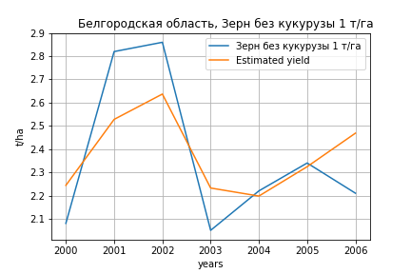
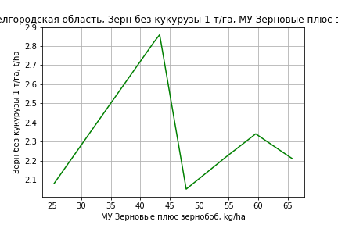
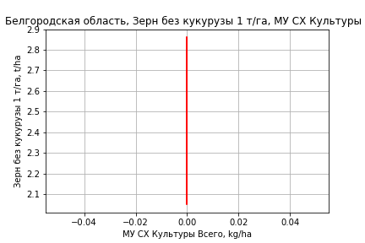
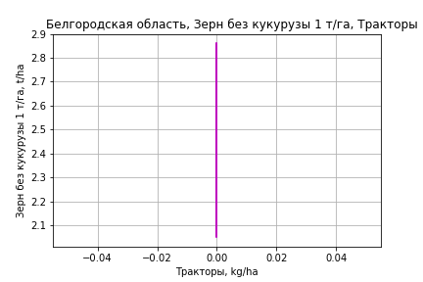



Зерн без кукурузы 1 т/га
Calculated on the basis of information in the (7) years: 2000.0-2006.0
 |  | Iteration 1 |  | Iteration 2 |  | Iteration 3 |  | Iteration 4 |  | Iteration 5 |  | Iteration 6 |  | Iteration 7
 |  | beta | P_value | beta | P_value | beta | P_value | beta | P_value | beta | P_value | beta | P_value | beta | P_value
Parameters | Variables
МУ ВСЕГО | C1 | -0.085127046514 | 0.37777855435
МУ Зерновые плюс зернобоб | C2 | 0.057948489764 | 0.31899651339 | 0.027238413574 | 0.46490314484 | 0.027238413574 | 0.46490314484 | 0.027238413574 | 0.46490314484 | 0.026374043433 | 0.37777484219 | 0.025397739104 | 0.29191051173 | 0.016519084355 | 0.030280263274
МУ Картофель | C3 | 0.001862428664 | 0.50571043106 | 0.00013286955303 | 0.9503553646 | 0.00013286955303 | 0.9503553646 | 0.00013286955303 | 0.9503553646 | -0.00016648561443 | 0.91474046609
МУ Овощи и бахчевые | C4 | 3.3454171253E-18 | 0.62230951777 | -4.0724216466E-19 | 0.98716804182
МУ Овощи | C5 | 3.9126235955E-17 | 0.34023603204 | 7.9572171381E-18 | 0.49375926245 | -5.1908761565E-18 | 0.75902271892
МУ Подсолнечник | C6 | 0.030111225511 | 0.59331611273 | 0.0077512209953 | 0.88557932942 | 0.0077512209953 | 0.88557932942 | 0.0077512209953 | 0.88557932942 | -0.0074619996288 | 0.71504755763 | -0.0068884943236 | 0.68087274052
МУ Сахарная свекла | C7 | 0.0053430594192 | 0.72426994852 | -0.0043475913938 | 0.75277977378 | -0.0043475913938 | 0.75277977378 | -0.0043475913938 | 0.75277977378
МУ СХ Культуры Всего | C8 | 0 |  | 0 |  | 0 |  | 0 |  | 0 |  | 0 |  | 0
Тракторы | C9 | 0 |  | 0 |  | 0 |  | 0 |  | 0 |  | 0 |  | 0
Тракторы колесные | C10 | 0 |  | 0 |  | 0 |  | 0 |  | 0 |  | 0 |  | 0
Опрыскиватели | C11 | 0 |  | 0 |  | 0 |  | 0 |  | 0 |  | 0 |  | 0
Копатели картофеля | C12 | 0 |  | 0 |  | 0 |  | 0 |  | 0 |  | 0 |  | 0
Машины для мин удобр | C13 | 0 |  | 0 |  | 0 |  | 0 |  | 0 |  | 0 |  | 0
Посев компл для зерн | C14 | 0 |  | 0 |  | 0 |  | 0 |  | 0 |  | 0 |  | 0
Сеялки | C15 | 0 |  | 0 |  | 0 |  | 0 |  | 0 |  | 0 |  | 0
Энерг мощ лс/100га | C16 | 0.0032813239265 | 0.38845007683 | 0.005148147996 | 0.16776213445 | 0.005148147996 | 0.16776213445 | 0.005148147996 | 0.16776213445 | 0.0044198964076 | 0.029891249937 | 0.0043719822663 | 0.0088218504775 | 0.0045149584702 | 0.0022321123452

 | R2 |  | 0.998 |  | 0.994 |  | 0.994 |  | 0.994 |  | 0.994 |  | 0.994 |  | 0.993
 | R2 adj. |  | 0.987 |  | 0.979 |  | 0.979 |  | 0.979 |  | 0.985 |  | 0.989 |  | 0.991
 | F-statistic |  | 90.815540923 |  | 67.879854255 |  | 67.879854255 |  | 67.879854255 |  | 119.45013193 |  | 211.39617103 |  | 377.73822248
 | F value |  | 0.080152486867 |  | 0.014581323018 |  | 0.014581323018 |  | 0.014581323018 |  | 0.0012275679566 |  | 7.3504498697E-05 |  | 3.505182171E-06
 | P value |  | 1.1670907451E+18 |  | 1.6790486181E+18 |  | inf |  | inf |  | inf |  | inf |  | inf








Картофель 1 т/га
Calculated on the basis of information in the (7) years: 2000.0-2006.0
 |  | Iteration 1 |  | Iteration 2 |  | Iteration 3 |  | Iteration 4 |  | Iteration 5 |  | Iteration 6 |  | Iteration 7
 |  | beta | P_value | beta | P_value | beta | P_value | beta | P_value | beta | P_value | beta | P_value | beta | P_value
Parameters | Variables
МУ ВСЕГО | C1 | -0.085127046514 | 0.37777855435
МУ Зерновые плюс зернобоб | C2 | 0.057948489764 | 0.31899651339 | 0.027238413574 | 0.46490314484 | 0.027238413574 | 0.46490314484 | 0.027238413574 | 0.46490314484 | 0.026374043433 | 0.37777484219 | 0.025397739104 | 0.29191051173 | 0.016519084355 | 0.030280263274
МУ Картофель | C3 | 0.001862428664 | 0.50571043106 | 0.00013286955303 | 0.9503553646 | 0.00013286955303 | 0.9503553646 | 0.00013286955303 | 0.9503553646 | -0.00016648561443 | 0.91474046609
МУ Овощи и бахчевые | C4 | 3.3454171253E-18 | 0.62230951777 | -4.0724216466E-19 | 0.98716804182
МУ Овощи | C5 | 3.9126235955E-17 | 0.34023603204 | 7.9572171381E-18 | 0.49375926245 | -5.1908761565E-18 | 0.75902271892
МУ Подсолнечник | C6 | 0.030111225511 | 0.59331611273 | 0.0077512209953 | 0.88557932942 | 0.0077512209953 | 0.88557932942 | 0.0077512209953 | 0.88557932942 | -0.0074619996288 | 0.71504755763 | -0.0068884943236 | 0.68087274052
МУ Сахарная свекла | C7 | 0.0053430594192 | 0.72426994852 | -0.0043475913938 | 0.75277977378 | -0.0043475913938 | 0.75277977378 | -0.0043475913938 | 0.75277977378
МУ СХ Культуры Всего | C8 | 0 |  | 0 |  | 0 |  | 0 |  | 0 |  | 0 |  | 0
Тракторы | C9 | 0 |  | 0 |  | 0 |  | 0 |  | 0 |  | 0 |  | 0
Тракторы колесные | C10 | 0 |  | 0 |  | 0 |  | 0 |  | 0 |  | 0 |  | 0
Опрыскиватели | C11 | 0 |  | 0 |  | 0 |  | 0 |  | 0 |  | 0 |  | 0
Копатели картофеля | C12 | 0 |  | 0 |  | 0 |  | 0 |  | 0 |  | 0 |  | 0
Машины для мин удобр | C13 | 0 |  | 0 |  | 0 |  | 0 |  | 0 |  | 0 |  | 0
Посев компл для зерн | C14 | 0 |  | 0 |  | 0 |  | 0 |  | 0 |  | 0 |  | 0
Сеялки | C15 | 0 |  | 0 |  | 0 |  | 0 |  | 0 |  | 0 |  | 0
Энерг мощ лс/100га | C16 | 0.0032813239265 | 0.38845007683 | 0.005148147996 | 0.16776213445 | 0.005148147996 | 0.16776213445 | 0.005148147996 | 0.16776213445 | 0.0044198964076 | 0.029891249937 | 0.0043719822663 | 0.0088218504775 | 0.0045149584702 | 0.0022321123452

 | R2 |  | 0.998 |  | 0.994 |  | 0.994 |  | 0.994 |  | 0.994 |  | 0.994 |  | 0.993
 | R2 adj. |  | 0.987 |  | 0.979 |  | 0.979 |  | 0.979 |  | 0.985 |  | 0.989 |  | 0.991
 | F-statistic |  | 90.815540923 |  | 67.879854255 |  | 67.879854255 |  | 67.879854255 |  | 119.45013193 |  | 211.39617103 |  | 377.73822248
 | F value |  | 0.080152486867 |  | 0.014581323018 |  | 0.014581323018 |  | 0.014581323018 |  | 0.0012275679566 |  | 7.3504498697E-05 |  | 3.505182171E-06
 | P value |  | 1.1670907451E+18 |  | 1.6790486181E+18 |  | inf |  | inf |  | inf |  | inf |  | inf







Кукуруза на зер 1 т/га
Calculated on the basis of information in the (21) years: 2000.0-2020.0
 |  | Iteration 1 |  | Iteration 2 |  | Iteration 3 |  | Iteration 4 |  | Iteration 5 |  | Iteration 6 |  | Iteration 7 |  | Iteration 8 |  | Iteration 9 |  | Iteration 10 |  | Iteration 11 |  | Iteration 12
 |  | beta | P_value | beta | P_value | beta | P_value | beta | P_value | beta | P_value | beta | P_value | beta | P_value | beta | P_value | beta | P_value | beta | P_value | beta | P_value | beta | P_value
Parameters | Variables
МУ ВСЕГО | C1 | 0.044950954434 | 0.63849420192 | 0.0032000871018 | 0.95669946741 | -0.033716172906 | 0.53595395381
МУ Зерновые плюс зернобоб | C2 | -0.048549907809 | 0.56514166609
МУ Картофель | C3 | 0.00011405781414 | 0.95854420022 | 0.00018420934319 | 0.92936850668 | 0.00035057911606 | 0.87142059207 | -0.00027323582524 | 0.88279526215
МУ Овощи и бахчевые | C4 | 0.0023941975769 | 0.79005833071 | 0.0040702998627 | 0.61664901335 | 0.0025831663867 | 0.7569198468 | 0.0024827029064 | 0.757446516 | 0.0025792777627 | 0.73403493534 | 0.0025792777627 | 0.73403493534 | 0.0051145653454 | 0.32773712564 | 0.0049407768508 | 0.31726363399 | 0.0018746262776 | 0.74997806439 | 0.0015627629586 | 0.6575117662 | 0.0094948907224 | 0.005935390443 | 0.0067564468602 | 0.088252021536
МУ Овощи | C5 | 0.015061508654 | 0.69339191335 | 0.00045762234531 | 0.98650245975 | -0.017659806993 | 0.47204579071 | -0.0032036110538 | 0.6432052491 | -0.002992741093 | 0.64029343872
МУ Подсолнечник | C6 | -0.036587751013 | 0.28817033044 | -0.039595953039 | 0.22256505036
МУ Сахарная свекла | C7 | 0.016504431781 | 0.3152401113 | 0.018722121126 | 0.22125289711 | 0.019961861987 | 0.20827974929 | 0.01081985286 | 0.012281044028 | 0.010744087805 | 0.0080406908634 | 0.010744087805 | 0.0080406908634 | 0.01015908694 | 0.0051093803334 | 0.010114166016 | 0.0034932395562 | 0.009491522474 | 0.017124377897 | 0.0094164001342 | 0.010329863879 | 0.013448674142 | 0.0023041810685 | 0.010042267242 | 0.044517301284
МУ СХ Культуры Всего | C8 | 0.0071240482097 | 0.69339191335 | 0.00021645399042 | 0.98650245975 | -0.0083530354948 | 0.47204579071 | -0.0015152983753 | 0.6432052491 | -0.0014155575192 | 0.64029343872 | -0.0077427460144 | 0.64029343872
Тракторы | C9 | 0.0043729840171 | 0.15111199561 | 0.0034173421827 | 0.13888437128 | 0.0035643253879 | 0.13472784981 | 0.0038267865014 | 0.092651592918 | 0.0036272394231 | 0.033622843762 | 0.0036272394231 | 0.033622843762 | 0.0032142514511 | 0.017925598624 | 0.0033040064803 | 0.008051184549 | 0.0022272297801 | 0.089489878324 | 0.0022314138662 | 0.076860337852 | -0.0013157311125 | 0.0033503818873
Тракторы колесные | C10 | -2.5342389144E-05 | 0.94944460604 | -7.4693831793E-05 | 0.84043244839 | 5.7813351785E-05 | 0.87642011414 | 4.2666594411E-06 | 0.99022996367 | -1.8685386881E-05 | 0.94955688437 | -1.8685386881E-05 | 0.94955688437 | -5.9780329036E-05 | 0.82588963292
Опрыскиватели | C11 | -0.025926123597 | 0.091095954879 | -0.026966945697 | 0.062646206576 | -0.02862111586 | 0.05450675583 | -0.028572476232 | 0.045242480738 | -0.028017889392 | 0.030809373381 | -0.028017889392 | 0.030809373381 | -0.028959235383 | 0.019429352815 | -0.029135994091 | 0.013970505943
Копатели картофеля | C12 | -0.068471400938 | 0.85125257981 | 0.069782211772 | 0.79119615576 | -0.032398548477 | 0.90149896056 | 0.0070262248156 | 0.97710030307 | 0.021907590323 | 0.91743067533 | 0.021907590323 | 0.91743067533 | 0.094201991248 | 0.50353149643 | 0.073864578785 | 0.46502530454 | 0.075968637663 | 0.54490698813 | 0.069319702108 | 0.35616504989 | 0.16372739617 | 0.068513838402 | 0.012391942398 | 0.89531949989
Машины для мин удобр | C13 | 0.027982452231 | 0.082948610973 | 0.027969453899 | 0.065891891218 | 0.029786945398 | 0.056781856839 | 0.028838129533 | 0.051816573066 | 0.028374393469 | 0.038027792914 | 0.028374393469 | 0.038027792914 | 0.029810123594 | 0.021095075308 | 0.029607540735 | 0.016299614238 | 0.00065019348531 | 0.87773796305 | 0.000515025221 | 0.88580890245 | 0.0050957497043 | 0.22680085324 | 0.00077910505121 | 0.87836622413
Посев компл для зерн | C14 | 0.0063569403589 | 0.71560841954 | 0.0016055145571 | 0.91203251214 | 0.0066864204963 | 0.64908095807 | 0.0035419221139 | 0.78901602056 | 0.0034612252535 | 0.78231032807 | 0.0034612252535 | 0.78231032807 | -4.8050846011E-05 | 0.99602645761 | 0.00092495772199 | 0.91038515861 | -0.00069273850002 | 0.94594125198
Сеялки | C15 | -0.01500569455 | 0.061743671935 | -0.012701760885 | 0.041390283233 | -0.012362740541 | 0.049082100489 | -0.013474051268 | 0.022140410613 | -0.012988591772 | 0.0040569735143 | -0.012988591772 | 0.0040569735143 | -0.012366141626 | 0.002321900061 | -0.012464937356 | 0.0012836831616 | -0.0099904930296 | 0.015017080055 | -0.0098915035317 | 0.0072197887382
Энерг мощ лс/100га | C16 | 0.00061904660811 | 0.89175455002 | -0.00028767246218 | 0.94339972012 | -0.0010727789629 | 0.79788863227 | 0.00063119189562 | 0.83681028095 | 0.00053637956859 | 0.85005436456 | 0.00053637956859 | 0.85005436456 | 0.0010481967936 | 0.6784810619 | 0.0010886040321 | 0.65233125594 | 0.0016309177181 | 0.58751540371 | 0.0016959254404 | 0.53657549991 | -0.0018473154823 | 0.55531214987 | 0.00052186004466 | 0.89486204925

 | R2 |  | 0.991 |  | 0.991 |  | 0.989 |  | 0.988 |  | 0.988 |  | 0.988 |  | 0.988 |  | 0.988 |  | 0.979 |  | 0.979 |  | 0.964 |  | 0.936
 | R2 adj. |  | 0.97 |  | 0.973 |  | 0.97 |  | 0.972 |  | 0.975 |  | 0.975 |  | 0.976 |  | 0.978 |  | 0.966 |  | 0.969 |  | 0.95 |  | 0.915
 | F-statistic |  | 46.310849924 |  | 54.494328714 |  | 53.27642556 |  | 61.667893887 |  | 74.556083846 |  | 74.556083846 |  | 88.140986677 |  | 106.34076594 |  | 76.088939869 |  | 93.612781576 |  | 67.60963786 |  | 46.437540202
 | F value |  | 6.078721822E-05 |  | 9.293245937E-06 |  | 2.6515502152E-06 |  | 3.9241388284E-07 |  | 4.3741554142E-08 |  | 4.3741554142E-08 |  | 4.9688406512E-09 |  | 4.7001255043E-10 |  | 1.1548803721E-09 |  | 1.1320779328E-10 |  | 5.242859804E-10 |  | 5.7738101038E-09
 | P value |  | 8.0388794017E+17 |  | 8.0497020515E+17 |  | 8.5322484985E+17 |  | 5.3490493496E+17 |  | 1.0713936165E+18 |  | 7827.147586 |  | 5356.7204847 |  | 3412.4846309 |  | 3388.6236986 |  | 2084.6261291 |  | 1846.3441601 |  | 193.42399312




Кукуруза на силос 1 т/га
Calculated on the basis of information in the (14) years: 2007.0-2020.0
 |  | Iteration 1 |  | Iteration 2 |  | Iteration 3 |  | Iteration 4 |  | Iteration 5 |  | Iteration 6 |  | Iteration 7 |  | Iteration 8 |  | Iteration 9 |  | Iteration 10 |  | Iteration 11 |  | Iteration 12 |  | Iteration 13 |  | Iteration 14 |  | Iteration 15
 |  | beta | P_value | beta | P_value | beta | P_value | beta | P_value | beta | P_value | beta | P_value | beta | P_value | beta | P_value | beta | P_value | beta | P_value | beta | P_value | beta | P_value | beta | P_value | beta | P_value | beta | P_value
Parameters | Variables
МУ ВСЕГО | C1 | -4.0487249934
МУ Зерновые плюс зернобоб | C2 | 1.8277244417 |  | 6.9381541263 |  | 0.81047783416 | 0.55934480693 | -0.14320393109 | 0.61334367553
МУ Картофель | C3 | 0.018821444087 |  | -0.057414345234
МУ Овощи и бахчевые | C4 | -0.018953247137 |  | 0.17015091708 |  | 0.041743568633 | 0.52842558457 | 0.016255406294 | 0.71118939375 | 0.022717530705 | 0.532817258 | 0.022717530705 | 0.532817258 | 0.015030791107 | 0.63898212074 | -0.002813987757 | 0.94508732542
МУ Овощи | C5 | -1.1833510418 |  | 2.2649612712 |  | 0.23369698551 | 0.62519023758 | -0.093499620338 | 0.54678920649 | -0.094610120331 | 0.47139031107
МУ Подсолнечник | C6 | 0.7145925115 |  | -3.9412376288 |  | -0.59113245751 | 0.49794534698
МУ Сахарная свекла | C7 | 0.22280349373 |  | -2.1978733716 |  | -0.14474449778 | 0.73878868106 | 0.16461045738 | 0.32686920802 | 0.14493749282 | 0.27688591017 | 0.14493749282 | 0.27688591017 | 0.057054812966 | 0.059536755774 | 0.048390080426 | 0.15910516394 | 0.050003126359 | 0.027855819762 | 0.050008020494 | 0.016913224304 | 0.047136202766 | 0.01486007873 | 0.05612169043 | 0.0077358837678 | 0.042588664597 | 0.011262229268 | 0.039797125587 | 0.0137089101 | 0.039047952368 | 0.00017760352893
МУ СХ Культуры Всего | C8 | -0.55972147708 |  | 1.0713198565 |  | 0.11053796997 | 0.62519023758 | -0.044225038686 | 0.54678920649 | -0.044750301836 | 0.47139031107 | -0.24477297212 | 0.47139031107
Тракторы | C9 | -0.010705504685 |  | -0.061825132522 |  | -0.0049546257217 | 0.82995349024 | 0.010410766648 | 0.39805670854 | 0.0067630398495 | 0.38804953029 | 0.0067630398495 | 0.38804953029 | 0.0088698241389 | 0.21024469052 | 0.0066540161251 | 0.44196465839 | 0.0062094549472 | 0.22970410996 | 0.0062430352852 | 0.17360427988 | 0.0054896701681 | 0.19818899314 | -0.0016533122741 | 0.20311036386
Тракторы колесные | C10 | 0.0028647845898 |  | -0.031536605439 |  | -0.0040167336987 | 0.58822818553 | 0.0010795217916 | 0.57669634163 | 0.0006311321425 | 0.65632175712 | 0.0006311321425 | 0.65632175712 | 9.3967321659E-05 | 0.93345806701 | -5.3049551122E-06 | 0.99719320369 | -3.2080775746E-05 | 0.9806103551
Опрыскиватели | C11 | -0.213626583 |  | -0.10447220586 |  | -0.080226306703 | 0.36526431504 | -0.0956026419 | 0.1943528356 | -0.094304752987 | 0.12128573932 | -0.094304752987 | 0.12128573932 | -0.096193328173 | 0.084266975217
Копатели картофеля | C12 | 0.4868191233 |  | 32.13930858 |  | 4.4484076874 | 0.53867230063 | -0.39978336814 | 0.80657536512 | 0.25353055277 | 0.77541901921 | 0.25353055277 | 0.77541901921 | 0.37336500154 | 0.65151297176 | 0.22786506133 | 0.83475938566 | 0.29395535828 | 0.53727113122 | 0.28491649409 | 0.29712920653 | 0.21827717542 | 0.37557748268 | 0.13201925364 | 0.62250336649 | -0.16248841159 | 0.30818711802
Машины для мин удобр | C13 | 0.19759287911 |  | -0.12294750117 |  | 0.046955683725 | 0.61433548548 | 0.088192054282 | 0.24511417929 | 0.08121521423 | 0.18124463436 | 0.08121521423 | 0.18124463436 | 0.083964384478 | 0.13397931597 | -0.01199374455 | 0.59454553561 | -0.011298203771 | 0.53498530013 | -0.011472435815 | 0.45681844766
Посев компл для зерн | C14 | 0.089993408339 |  | -1.3855515302 |  | -0.15530948433 | 0.59039302003 | 0.04125814506 | 0.61143115826 | 0.015883232643 | 0.76306572846 | 0.015883232643 | 0.76306572846 | 0.0088995223667 | 0.85416290338 | 0.011054989786 | 0.86474296625 | 0.0072558419146 | 0.81435640183 | 0.0076316404117 | 0.75671497556 | 0.0018676124385 | 0.93439195021 | 0.03698309344 | 0.022577726681 | 0.040208162918 | 0.015628850748 | 0.029844364306 | 0.012229970863 | 0.029969999099 | 0.0076856016348
Сеялки | C15 | 0.045630417746 |  | 0.06686941798 |  | -0.0072124354238 | 0.86997259431 | -0.034574486522 | 0.25404399584 | -0.02723334485 | 0.18557622779 | -0.02723334485 | 0.18557622779 | -0.032697004289 | 0.077756252966 | -0.02696539659 | 0.20507479399 | -0.02636676941 | 0.13205840053 | -0.026405454969 | 0.10002397343 | -0.025757658858 | 0.094440449833
Энерг мощ лс/100га | C16 | 0.48203039522 |  | 1.9872764567 |  | 0.1749898538 | 0.67925698357 | -0.10298257528 | 0.5791842304 | -0.11495976526 | 0.46542521089 | -0.11495976526 | 0.46542521089 | -0.0038976260226 | 0.88795616786 | 0.0069602849142 | 0.84882190576 | 0.0049260555148 | 0.79959788633 | 0.0049253441675 | 0.78272413344 | 0.0079671930795 | 0.63900350543 | -0.0038597044516 | 0.82696373295 | 0.0048153797444 | 0.77810401318 | -0.001054883294 | 0.94802371682

 | R2 |  | 1 |  | 1 |  | 0.998 |  | 0.996 |  | 0.995 |  | 0.995 |  | 0.994 |  | 0.986 |  | 0.986 |  | 0.986 |  | 0.985 |  | 0.979 |  | 0.974 |  | 0.971 |  | 0.971
 | R2 adj. |  |  |  |  |  | 0.972 |  | 0.971 |  | 0.978 |  | 0.978 |  | 0.979 |  | 0.962 |  | 0.968 |  | 0.973 |  | 0.974 |  | 0.967 |  | 0.964 |  | 0.963 |  | 0.966
 | F-statistic |  |  |  |  |  | 37.742798093 |  | 40.540234412 |  | 56.379969769 |  | 56.379969769 |  | 67.420823317 |  | 40.293142191 |  | 54.337983661 |  | 72.442789003 |  | 88.620907828 |  | 81.967591826 |  | 93.704856203 |  | 122.84896751 |  | 200.941907
 | F value |  |  |  |  |  | 0.12680000015 |  | 0.024315777072 |  | 0.0034115669806 |  | 0.0034115669806 |  | 0.00051362514924 |  | 0.0003882960262 |  | 4.8941847266E-05 |  | 5.3423862067E-06 |  | 7.0697011698E-07 |  | 3.1489843693E-07 |  | 6.9559791307E-08 |  | 9.7023186692E-09 |  | 5.9404154809E-10
 | P value |  | 35862.734667 |  | 249932.6622 |  | 1.0877746959E+18 |  | 9.8368469754E+17 |  | 1.1498841472E+17 |  | 7837.0239861 |  | 7695.5024907 |  | 7630.1602202 |  | 3613.106819 |  | 1863.8213961 |  | 1748.2683479 |  | 1667.654739 |  | 66.782821564 |  | 8.9227110082 |  | 4.7397688624







Масличные 1 т/га
Calculated on the basis of information in the (21) years: 2000.0-2020.0
 |  | Iteration 1 |  | Iteration 2 |  | Iteration 3 |  | Iteration 4 |  | Iteration 5 |  | Iteration 6 |  | Iteration 7 |  | Iteration 8 |  | Iteration 9 |  | Iteration 10 |  | Iteration 11 |  | Iteration 12
 |  | beta | P_value | beta | P_value | beta | P_value | beta | P_value | beta | P_value | beta | P_value | beta | P_value | beta | P_value | beta | P_value | beta | P_value | beta | P_value | beta | P_value
Parameters | Variables
МУ ВСЕГО | C1 | 0.024054108499 | 0.35789481873 | 0.021234589055 | 0.35391683345 | 0.01349599668 | 0.5933091611 | 0.0086457221996 | 0.50948380166 | 0.0086807859035 | 0.48427728397 | 0.0084271344801 | 0.018212126216 | 0.0083354599677 | 0.014887457902 | 0.0087192652481 | 0.03218727179 | 0.00869168357 | 0.063715115281 | 0.008080602398 | 0.064480867278 | 0.0082170422852 | 0.054281813387 | 0.005818554136 | 0.080164099067
МУ Зерновые плюс зернобоб | C2 | 0.00028953365314 | 0.98955006955 | 0.00070800759026 | 0.9724959922 | -0.0053997838096 | 0.81711802237
МУ Картофель | C3 | -0.00020158257381 | 0.73098054719
МУ Овощи и бахчевые | C4 | 0.00023676228605 | 0.92088978966 | 0.00030692155844 | 0.88956580367 | -0.00046780141663 | 0.85139733676 | -0.00029682900868 | 0.89493663895
МУ Овощи | C5 | 0.011348044794 | 0.28528107978 | 0.010278771131 | 0.27179977099 | 0.0056713272527 | 0.56939733679 | 0.0039334974197 | 0.51974390356 | 0.0041269708562 | 0.46315107951 | 0.0040110003779 | 0.005985884804 | 0.0039520645024 | 0.0045500370391 | 0.0041169822069 | 0.011788866508 | 0.0050005898183 | 0.008063473987 | 0.0047459542229 | 0.0065864402028 | 0.0051668380187 | 0.00099321608113 | 0.0046838419554 | 0.0010584379411
МУ Подсолнечник | C6 | -0.015113026676 | 0.12018146656 | -0.014955120078 | 0.096721422255
МУ Сахарная свекла | C7 | -0.00092982227602 | 0.82409015202 | -0.00032827466854 | 0.92591331364 | -0.00030187248151 | 0.94072318361 | -7.1265987599E-05 | 0.98467532331 | -7.5472253869E-05 | 0.98286284049
МУ СХ Культуры Всего | C8 | 0.0053675909933 | 0.28528107978 | 0.0048618277729 | 0.27179977099 | 0.0026825207016 | 0.56939733679 | 0.001860532427 | 0.51974390356 | 0.0019520447795 | 0.46315107951 | 0.0018971910927 | 0.005985884804 | 0.0018693146012 | 0.0045500370391 | 0.0019473201785 | 0.011788866508 | 0.0023652639162 | 0.008063473987 | 0.0022448220468 | 0.0065864402028 | 0.002443898814 | 0.00099321608113 | 0.0022154431315 | 0.0010584379411
Тракторы | C9 | 0.0010770320866 | 0.17835672767 | 0.00093637169651 | 0.13320867108 | 0.0011455573857 | 0.10381599246 | 0.001046633613 | 0.042093464541 | 0.001008165182 | 0.010748694363 | 0.001009386969 | 0.0066753210494 | 0.0010568427268 | 0.0023819368321 | 0.00067610227768 | 0.041174800588 | -5.827480195E-05 | 0.61316520133
Тракторы колесные | C10 | -7.5320636535E-05 | 0.48776170138 | -8.4757774476E-05 | 0.3883565634 | -2.7247855369E-05 | 0.79350433421 | -3.1174357171E-05 | 0.74768876673 | -3.4926088177E-05 | 0.69085308057 | -3.4110152095E-05 | 0.6505970534
Опрыскиватели | C11 | -0.0071324814293 | 0.082657357454 | -0.0068320084535 | 0.064129887465 | -0.0073930621209 | 0.072675685824 | -0.0075373866596 | 0.050291684293 | -0.007657162705 | 0.031170491319 | -0.0076672257063 | 0.022158476924 | -0.0078235678094 | 0.015248564374
Копатели картофеля | C12 | 0.027806445327 | 0.77496845944 | 0.034446077848 | 0.69831700724 | -0.022113891611 | 0.81692454845 | -0.0078729373174 | 0.90884148902 | -0.00064846701848 | 0.98688263014 | -0.0011898754875 | 0.9671157896 | -0.01151339775 | 0.50781121317 | 0.0045890894026 | 0.8193283564 | -0.0054125225176 | 0.8167932812 | -0.01117372277 | 0.57594916261
Машины для мин удобр | C13 | 0.0069445002872 | 0.10042173606 | 0.0067492866668 | 0.080891751825 | 0.0074732993103 | 0.08476640315 | 0.0074965724636 | 0.066633194269 | 0.0076900630978 | 0.034021593419 | 0.0077052484072 | 0.022844530898 | 0.0076840610837 | 0.018361813187 | 0.00011612670116 | 0.91688583558 | 0.00031640727185 | 0.81018703193 | -4.6685624651E-05 | 0.96540222561 | -0.0005555259178 | 0.3367128278
Посев компл для зерн | C14 | -0.00033332515225 | 0.94238151302 | -0.00018390340136 | 0.96565238171 | 0.0022406375274 | 0.63423337444 | 0.0017474390987 | 0.65791098106 | 0.0013352776825 | 0.55718434488 | 0.001359730769 | 0.4681487411 | 0.0017872654143 | 0.25869952964 | 0.00021891385534 | 0.90170654916 | 0.0036914569972 | 0.014167944193 | 0.0040081861477 | 0.0030873064057 | 0.0039770054143 | 0.0025365968434 | 0.0031384764967 | 0.0004376767013
Сеялки | C15 | -0.003690835588 | 0.078166631857 | -0.0033134948676 | 0.038204554847 | -0.0035717243871 | 0.043813734896 | -0.0033289826697 | 0.010641868577 | -0.0032872659233 | 0.0057674295592 | -0.0032869844127 | 0.0037135465245 | -0.0033526659639 | 0.0020472607112 | -0.0026303717173 | 0.022168965498
Энерг мощ лс/100га | C16 | 0.0028876800993 | 0.047084199749 | 0.0027057941842 | 0.027648692949 | 0.0025754615769 | 0.051356599624 | 0.0024758195871 | 0.033657435493 | 0.0024726419349 | 0.024999749656 | 0.0024570853242 | 0.0015702502236 | 0.0024724768265 | 0.00095483394026 | 0.0024005210698 | 0.004703975008 | 0.0023933058445 | 0.01264134496 | 0.0024879673753 | 0.0069924835641 | 0.0024591998007 | 0.0060734726155 | 0.0028352986328 | 0.00063457041284

 | R2 |  | 0.996 |  | 0.995 |  | 0.993 |  | 0.993 |  | 0.993 |  | 0.993 |  | 0.993 |  | 0.988 |  | 0.982 |  | 0.982 |  | 0.981 |  | 0.98
 | R2 adj. |  | 0.984 |  | 0.986 |  | 0.982 |  | 0.984 |  | 0.985 |  | 0.987 |  | 0.987 |  | 0.981 |  | 0.973 |  | 0.974 |  | 0.975 |  | 0.975
 | F-statistic |  | 89.169307703 |  | 109.09078323 |  | 87.824362935 |  | 106.27182326 |  | 128.54890146 |  | 155.53657368 |  | 184.86004297 |  | 134.56769837 |  | 108.39039284 |  | 132.90198204 |  | 166.41781469 |  | 208.01042138
 | F value |  | 8.7960945153E-06 |  | 8.4974165852E-07 |  | 3.7288583765E-07 |  | 3.5397057196E-08 |  | 3.0007105277E-09 |  | 2.2924611683E-10 |  | 1.7858694467E-11 |  | 3.083608345E-11 |  | 4.1655692288E-11 |  | 3.8833772483E-12 |  | 3.3081977069E-13 |  | 3.4102948556E-14
 | P value |  | 8.0388794017E+17 |  | 6.2724177038E+17 |  | 4.3606225906E+17 |  | 1.1483203805E+18 |  | 3.9759224719E+17 |  | 4.3685652597E+17 |  | 1.3869772653E+17 |  | 4.481313651E+17 |  | 7.5832515996E+16 |  | 1.1438651246E+17 |  | 3.7049031245E+17 |  | 6.0139354359E+17







Подсолнечник 1 т/га
Calculated on the basis of information in the (21) years: 2000.0-2020.0
 |  | Iteration 1 |  | Iteration 2 |  | Iteration 3 |  | Iteration 4 |  | Iteration 5 |  | Iteration 6 |  | Iteration 7 |  | Iteration 8 |  | Iteration 9 |  | Iteration 10 |  | Iteration 11 |  | Iteration 12
 |  | beta | P_value | beta | P_value | beta | P_value | beta | P_value | beta | P_value | beta | P_value | beta | P_value | beta | P_value | beta | P_value | beta | P_value | beta | P_value | beta | P_value
Parameters | Variables
МУ ВСЕГО | C1 | 0.042469687336 | 0.14030553708 | 0.03225559684 | 0.076707468255 | 0.025996898968 | 0.098628543796 | 0.0099820077862 | 0.50735636641 | 0.0095951702493 | 0.025670619702 | 0.0094194348306 | 0.022535519857 | 0.0096165038581 | 0.023860821785 | 0.0096377217175 | 0.01834681505 | 0.009827556154 | 0.0118761488 | 0.010227895568 | 0.038578957788 | 0.0093472234836 | 0.04868540831 | 0.0056834790723 | 0.12793407433
МУ Зерновые плюс зернобоб | C2 | -0.011877433538 | 0.60786139786
МУ Картофель | C3 | -0.00052856018728 | 0.39650307423 | -0.00051139805122 | 0.38190284364
МУ Овощи и бахчевые | C4 | 0.0012152815106 | 0.62582582573 | 0.0016253295293 | 0.46933740078 | 0.0017670918735 | 0.4249979246 | 0.0010631138485 | 0.6818236245 | 0.0010625159186 | 0.66494069236 | 0.00058189865989 | 0.79572420337 | -0.00035576519472 | 0.8742025033
МУ Овощи | C5 | 0.018894151758 | 0.10807844025 | 0.015321401636 | 0.068943063224 | 0.012920884489 | 0.08607567475 | 0.0049610033677 | 0.48073339504 | 0.0047837822102 | 0.043188251329 | 0.0043897872907 | 0.042703173729 | 0.0039188270832 | 0.071122932964 | 0.0041387628503 | 0.010403010136 | 0.0043352421084 | 0.0023980041268 | 0.0059503370898 | 0.00085234462301 | 0.0058890555867 | 0.00077495052412 | 0.0051512682734 | 0.001386963583
МУ Подсолнечник | C6 | -0.017842072074 | 0.084403715249 | -0.018578010025 | 0.055232579153 | -0.01811023122 | 0.053562998964
МУ Сахарная свекла | C7 | -0.0024875056226 | 0.57025630886 | -0.001944961692 | 0.62559304923 | -0.00046293432579 | 0.89618648654 | -0.00011508833203 | 0.97845591974
МУ СХ Культуры Всего | C8 | 0.0089368768494 | 0.10807844025 | 0.0072469768073 | 0.068943063224 | 0.0061115394298 | 0.08607567475 | 0.0023465396444 | 0.48073339504 | 0.0022627145709 | 0.043188251329 | 0.0020763561611 | 0.042703173729 | 0.0018535934021 | 0.071122932964 | 0.0019576223572 | 0.010403010136 | 0.0020505564543 | 0.0023980041268 | 0.0028144915139 | 0.00085234462301 | 0.0027855055475 | 0.00077495052412 | 0.0024365343714 | 0.001386963583
Тракторы | C9 | 0.0013501834201 | 0.11439836575 | 0.0011163915782 | 0.086226253045 | 0.00077943411828 | 0.10323229976 | 0.00089725109784 | 0.1110605262 | 0.00089919156533 | 0.088895498455 | 0.0010347981459 | 0.029657162712 | 0.0009099538864 | 0.053482628454 | 0.0008620992636 | 0.011533951014 | 0.00086504155558 | 0.0086348128683 | -9.4910143977E-05 | 0.378916701
Тракторы колесные | C10 | -8.9292693382E-05 | 0.42964678123 | -0.00010136621744 | 0.33414266895 | -0.00012429706667 | 0.22181760825 | -6.0032499986E-05 | 0.59166630382 | -5.8780805719E-05 | 0.541742847
Опрыскиватели | C11 | -0.0047505157859 | 0.22901326476 | -0.0050051464513 | 0.17695061209 | -0.0042177503884 | 0.22382571158 | -0.0050948594656 | 0.21651106836 | -0.005109962223 | 0.18616915583 | -0.0051570292726 | 0.16859768618
Копатели картофеля | C12 | 0.025883817635 | 0.79691842365 | 0.05970670568 | 0.41782367518 | 0.07356930776 | 0.30544605279 | 0.024583344465 | 0.75617362791 | 0.023743253593 | 0.73025829392 | -0.0038794691342 | 0.93869859744 | -0.013341022339 | 0.79890933127 | -0.0057239450247 | 0.77218870519
Машины для мин удобр | C13 | 0.0053027025117 | 0.20222024369 | 0.0052995225506 | 0.17504173387 | 0.004803077091 | 0.20054029096 | 0.0057117145542 | 0.19984139438 | 0.0057344793009 | 0.166064253 | 0.0053870304968 | 0.17267666975 | 0.00021150477038 | 0.86292303678 | 0.00028245615921 | 0.79654352948 | 0.00016851356971 | 0.86435852067 | 0.0001700740643 | 0.89649700671 | -0.0008485782919 | 0.19070648073
Посев компл для зерн | C14 | -0.0015989813122 | 0.7387827701 | -0.0027613881369 | 0.49457172316 | -0.0022769659526 | 0.56223045261 | -1.6474337486E-05 | 0.99708357819 | 2.1641907763E-05 | 0.99573607353 | 0.0013483336636 | 0.68645056465 | 0.0015524324481 | 0.65655017185 | 0.0010827516698 | 0.53745734716 | 0.00092346047011 | 0.56540955322 | 0.0051282539125 | 0.0017645733599 | 0.005617915835 | 0.00032158092697 | 0.0043370441172 | 5.9993413991E-05
Сеялки | C15 | -0.0049800001033 | 0.032610376056 | -0.0044163570353 | 0.015687926725 | -0.0035067265581 | 0.0074570974876 | -0.003486939337 | 0.016807885528 | -0.0034865941245 | 0.011517195169 | -0.0036557973033 | 0.0056638965054 | -0.0033290209273 | 0.010195391105 | -0.0032723606127 | 0.0059253929291 | -0.0033299969575 | 0.0033657895762
Энерг мощ лс/100га | C16 | 0.003319415881 | 0.032538130744 | 0.0030975926895 | 0.023050446717 | 0.0026546618723 | 0.023382832777 | 0.0023603479324 | 0.067478188335 | 0.0023366336616 | 0.0081584628246 | 0.0023669984347 | 0.0055743132498 | 0.0023310513478 | 0.0072083138133 | 0.0023266942434 | 0.0051692952053 | 0.0022946670515 | 0.003790405292 | 0.0022115017759 | 0.023668145706 | 0.0023415163222 | 0.015231537727 | 0.0029160157187 | 0.0014910404409

 | R2 |  | 0.996 |  | 0.996 |  | 0.996 |  | 0.993 |  | 0.993 |  | 0.993 |  | 0.991 |  | 0.991 |  | 0.991 |  | 0.983 |  | 0.982 |  | 0.98
 | R2 adj. |  | 0.987 |  | 0.988 |  | 0.989 |  | 0.983 |  | 0.985 |  | 0.986 |  | 0.984 |  | 0.986 |  | 0.986 |  | 0.976 |  | 0.976 |  | 0.975
 | F-statistic |  | 107.52993982 |  | 128.13300864 |  | 140.19390729 |  | 103.92130396 |  | 125.95435085 |  | 146.51398667 |  | 148.0913892 |  | 180.09024761 |  | 220.15610563 |  | 144.63093395 |  | 175.34286896 |  | 208.09779928
 | F value |  | 5.0460702735E-06 |  | 4.865580824E-07 |  | 5.8695397724E-08 |  | 3.9091952066E-08 |  | 3.3185689755E-09 |  | 3.1723317104E-10 |  | 6.6495066086E-11 |  | 4.7689194173E-12 |  | 3.1794081968E-13 |  | 2.0881563731E-12 |  | 2.1977495941E-13 |  | 3.3984108354E-14
 | P value |  | 8.0388794017E+17 |  | 8.0497020515E+17 |  | 1.3474035875E+19 |  | 1.1483203805E+18 |  | 5.9659403495E+17 |  | 5.0511900879E+17 |  | 4.6336942138E+17 |  | 4.481313651E+17 |  | 6.7500544795E+16 |  | 3.5873088916E+17 |  | 3.7049031245E+17 |  | 6.0139354359E+17







Овощи откр гр 1 т/га
Calculated on the basis of information in the (21) years: 2000.0-2020.0
 |  | Iteration 1 |  | Iteration 2 |  | Iteration 3 |  | Iteration 4 |  | Iteration 5 |  | Iteration 6 |  | Iteration 7 |  | Iteration 8 |  | Iteration 9 |  | Iteration 10 |  | Iteration 11 |  | Iteration 12
 |  | beta | P_value | beta | P_value | beta | P_value | beta | P_value | beta | P_value | beta | P_value | beta | P_value | beta | P_value | beta | P_value | beta | P_value | beta | P_value | beta | P_value
Parameters | Variables
МУ ВСЕГО | C1 | 0.050330307096 | 0.51524007636 | -0.021513700236 | 0.68061750609
МУ Зерновые плюс зернобоб | C2 | -0.083543652036 | 0.23899872622
МУ Картофель | C3 | -0.0024679768437 | 0.19360460227 | -0.0023472615798 | 0.22566215584 | -0.0026744951488 | 0.11456223078
МУ Овощи и бахчевые | C4 | -0.0068093811178 | 0.36112252671 | -0.0039251798399 | 0.58449944033 | -0.0037703828327 | 0.57676742081 | -0.0025700391413 | 0.72826725206
МУ Овощи | C5 | 0.023973383311 | 0.44237669002 | -0.001156674627 | 0.96130136991 | 0.0083813205587 | 0.17598036683 | 0.010786220489 | 0.1106005173 | 0.012353717631 | 0.012365188392 | 0.011668442684 | 0.01548246006 | 0.011723002451 | 0.011755361425 | 0.01289858137 | 0.004101286333 | 0.012051479808 | 0.0064346062101 | 0.012502869382 | 0.0033599708662 | 0.013666709003 | 0.00089884997172 | 0.016276460165 | 0.0001183828009
МУ Подсолнечник | C6 | -0.0072992187461 | 0.78144684797 | -0.012475669015 | 0.64682094109 | -0.017902642184 | 0.43131272081 | -0.025042029916 | 0.31644621005 | -0.026037469469 | 0.27205715746
МУ Сахарная свекла | C7 | 0.022279940953 | 0.11435691642 | 0.026096093761 | 0.071304831363 | 0.021464737605 | 0.0048609241791 | 0.022330239029 | 0.005598079852 | 0.022601136165 | 0.0031568535494 | 0.016757171402 | 0.00018634227295 | 0.016774689487 | 0.00010202700078 | 0.016585562356 | 7.6975130923E-05 | 0.016401596991 | 8.5781058898E-05 | 0.016397154057 | 5.2856883112E-05 | 0.0164686076 | 3.8098963951E-05 | 0.013265726218 | 7.2055258524E-05
МУ СХ Культуры Всего | C8 | 0.011339338069 | 0.44237669002 | -0.00054710361326 | 0.96130136991 | 0.0039643393696 | 0.17598036683 | 0.0051018497903 | 0.1106005173 | 0.005843271215 | 0.012365188392 | 0.0055191382299 | 0.01548246006 | 0.0055449448355 | 0.011755361425 | 0.0061009901216 | 0.004101286333 | 0.0057003136357 | 0.0064346062101 | 0.0059138195439 | 0.0033599708662 | 0.0064643121777 | 0.00089884997172 | 0.0076987166134 | 0.0001183828009
Тракторы | C9 | 0.0052541143953 | 0.048654599821 | 0.0036096661875 | 0.085423327103 | 0.0037176058428 | 0.059294233702 | 0.0017541088385 | 0.24862016448 | 0.0014257891182 | 0.20008352083 | 0.0013433281137 | 0.22845034939 | 0.0010742499451 | 0.24950610786 | 0.00089627587628 | 0.31659378682 | 0.00051367661511 | 0.54941604367 | 0.00055646984096 | 0.50482618078 | -0.00020312178891 | 0.078904561838
Тракторы колесные | C10 | 0.00060072953201 | 0.098234228017 | 0.00051580661582 | 0.14553882923 | 0.00047151374631 | 0.13310564384 | 0.00024135829877 | 0.40851872993 | 0.00020948556929 | 0.42535327608 | 0.00021811171893 | 0.41231038864 | 0.00020320911611 | 0.42572793032 | 2.4137922157E-05 | 0.87332382997 | -7.4165534104E-05 | 0.58722544707
Опрыскиватели | C11 | -0.0074270955115 | 0.49918981998 | -0.0092181201158 | 0.41934157509 | -0.0089676646903 | 0.40349150832 | -0.0034396646801 | 0.75657801078 | -0.0044606003132 | 0.66244246724 | -0.0052035384365 | 0.61497344955
Копатели картофеля | C12 | -0.58354855414 | 0.082415883675 | -0.34564466855 | 0.16597517999 | -0.31240001192 | 0.1545856903 | -0.16117076552 | 0.44019092129 | -0.099334429363 | 0.32473446336 | -0.09722820671 | 0.3396714935 | -0.082441168658 | 0.37894405722
Машины для мин удобр | C13 | 0.0031934369666 | 0.77716393153 | 0.0031710697137 | 0.78746413546 | 0.0024589300407 | 0.82256148605 | -0.0020625115311 | 0.86111143972 | -0.00038939038639 | 0.96969244864 | 0.00015914049878 | 0.98776257346 | -0.0047857188928 | 0.17290392032 | -0.0044270532607 | 0.19730395861
Посев компл для зерн | C14 | 0.02922909654 | 0.07080503988 | 0.021052943757 | 0.1321021592 | 0.018821998178 | 0.11427797684 | 0.017764297956 | 0.16627820254 | 0.014235800883 | 0.044740327839 | 0.013931285067 | 0.049090192976 | 0.012725583986 | 0.044498958816 | 0.0098104913035 | 0.055235529511 | 0.0069894681122 | 0.12595903939 | 0.0066682381149 | 0.12951738531 | 0.010011401682 | 0.00026464642229 | 0.0071089456277 | 0.00036155113775
Сеялки | C15 | -0.011844339727 | 0.064657481733 | -0.0078797795226 | 0.12263305005 | -0.0084685816887 | 0.069941065931 | -0.0037240357283 | 0.29900145797 | -0.0033686704226 | 0.30064844062 | -0.003211463283 | 0.32722640125 | -0.002707911944 | 0.36643121157 | -0.0027582202091 | 0.35341786722 | -0.0023053121633 | 0.44472659788 | -0.0026378012171 | 0.36154061764
Энерг мощ лс/100га | C16 | 0.019921203202 | 0.0012567253009 | 0.01836094025 | 0.0010877992461 | 0.019300109553 | 5.9999272774E-05 | 0.018209552195 | 8.9127718686E-05 | 0.018146535075 | 3.7299189386E-05 | 0.018724409336 | 1.6624032207E-05 | 0.018708682596 | 7.5597870939E-06 | 0.01887873514 | 3.8787850717E-06 | 0.019012742147 | 3.1409226426E-06 | 0.019020087527 | 1.5512981961E-06 | 0.018953457218 | 1.0244117057E-06 | 0.021239631758 | 5.5950514302E-08

 | R2 |  | 0.999 |  | 0.999 |  | 0.999 |  | 0.998 |  | 0.998 |  | 0.998 |  | 0.998 |  | 0.997 |  | 0.997 |  | 0.997 |  | 0.997 |  | 0.996
 | R2 adj. |  | 0.996 |  | 0.996 |  | 0.996 |  | 0.995 |  | 0.996 |  | 0.995 |  | 0.996 |  | 0.996 |  | 0.996 |  | 0.996 |  | 0.996 |  | 0.995
 | F-statistic |  | 355.90567628 |  | 346.15460513 |  | 415.09219271 |  | 363.23737191 |  | 434.07757498 |  | 462.58088058 |  | 547.33989052 |  | 623.58850423 |  | 671.79067503 |  | 821.5654278 |  | 992.79006009 |  | 1079.879653
 | F value |  | 1.4203220903E-07 |  | 1.5317610171E-08 |  | 7.8254724459E-10 |  | 1.4639369187E-10 |  | 7.1375491423E-12 |  | 5.9548355127E-13 |  | 2.766561993E-14 |  | 1.5757130272E-15 |  | 1.3647130788E-16 |  | 5.2314460872E-18 |  | 2.3904330331E-19 |  | 3.3060782442E-20
 | P value |  | 8.0388794017E+17 |  | 8.0497020515E+17 |  | 2.5068761819E+18 |  | 4.9245357206E+17 |  | 4.2978497851E+17 |  | 1.9506407651E+18 |  | 3.3836175126E+17 |  | 1.0296750696E+18 |  | 5.3627744478E+17 |  | 1.2281656366E+17 |  | 1.941934276E+17 |  | 2.8987445343E+17

Years | Территория | Зерн и зернобобовые 1000 га | Зернобобовые 1000 га | Зерновые 1000 га | Зерновые доля | Зерн и зернобобовые 1000 т | Зернобобовые 1000 т | Зерновые 1000 т | Зерновые т/га | Зерн и зернобоб т/га | Зернобоб т/га | Картофель т/га | Овощи 1000 т | Зернобоб 1 т/га | Зерн и зернобоб 1 т/га | Зерн без кукурузы 1 т/га | Картофель 1 т/га | Кукуруза на зер 1 т/га | Кукуруза на силос 1 т/га | Масличные 1 т/га | Подсолнечник 1 т/га | Овощи откр гр 1 т/га | МУ ВСЕГО | МУ Зерновые и зернобобовые | МУ Зерновые | МУ Зерновые плюс зернобоб | МУ Картофель | МУ Овощи | МУ Овощи и бахчевые | МУ Подсолнечник | МУ Сахарная свекла | МУ СХ Культуры Всего | Тракторы | Тракторы колесные | Опрыскиватели | Копатели картофеля | Машины для мин удобр | Посев компл для зерн | Сеялки | Энерг мощ лс/100га
1990 | Белгородская область | 718.07 |  |  |  | 21734.9 |  |  |  | 30.2684975 |  | 80.380893556 | 1537.2 |  |  |  |  |  |  |  |  |  |  |  |  |  |  |  |  |  |  |  |  |  |  |  |  |  |  | 476
1991 | Белгородская область | 735.74 |  |  |  | 16409.4 |  |  |  | 22.303259304 |  | 66.384257464 | 1315.8 |  |  |  |  |  |  |  |  |  |  |  |  |  |  |  |  |  |  |  |  |  |  |  |  |  |  | 485
1992 | Белгородская область | 732.77 |  |  |  | 20209.1 |  |  |  | 27.579049361 |  | 114.55432781 | 1174.5 |  |  |  |  |  |  |  |  |  |  |  |  |  |  |  |  |  |  |  |  |  |  |  |  |  |  | 512
1993 | Белгородская область | 696.71 |  |  |  | 21444.1 |  |  |  | 30.779090296 |  | 111.26022041 | 1468.1 |  |  |  |  |  |  |  |  |  | 72.5 | 72.5 |  | 72.5 | 171.5 |  |  | 75.5 | 334.4 |  |  |  |  |  |  |  |  | 539
1994 | Белгородская область | 658.7 |  |  |  | 17674.9 |  |  |  | 26.833004403 |  | 67.227740333 | 1186 |  |  |  |  |  |  |  |  |  | 40.5 | 32.9 |  | 32.9 | 29.1 |  |  | 21.2 | 196.5 |  |  |  |  |  |  |  |  | 527
1995 | Белгородская область | 662.07 |  |  |  | 9123.2 |  |  |  | 13.779811802 |  | 65.596343587 | 1273.2 |  |  |  |  |  |  |  |  |  | 41.8 | 31.8 |  | 31.8 | 16.9 |  |  | 26.6 | 199.1 |  |  |  |  |  |  |  |  | 507
1996 | Белгородская область | 637.4 | 64.09 | 573.31 | 0.10054910574 | 11726.84 | 831.56 | 10895.28 | 19.004168774 | 18.397929087 | 12.974879076 | 98.367575232 | 1426.4 |  |  |  |  |  |  |  |  |  | 40.7 | 25.8 |  | 25.8 | 18.8 |  |  | 18.9 | 27.2 |  |  |  |  |  |  |  |  | 491
1997 | Белгородская область | 660.5 | 41 | 619.5 | 0.062074186223 | 14861.43 | 369.58 | 14491.85 | 23.392816788 | 22.500272521 | 9.0141463415 | 101.80865945 | 1617.64 |  |  |  |  |  |  |  |  |  | 40.2 | 33.1 |  | 33.1 | 48.6 |  |  | 20.2 | 194.6
1998 | Белгородская область | 635.75 | 27.07 | 608.68 | 0.042579630358 | 11229.74 | 167.92 | 11061.82 | 18.173457317 | 17.663767204 | 6.2031769487 | 91.878465179 | 1495.22 |  |  |  |  |  |  |  |  |  | 41.8 | 35.2 |  | 35.2 | 45.9 |  |  | 22.5 | 193.7 |  |  |  |  |  |  |  |  | 477
1999 | Белгородская область | 584.35 | 12.38 | 571.97 | 0.021185933088 | 10461.81 | 164.29 | 10297.52 | 18.003601587 | 17.903328485 | 13.270597738 | 64.537962805 | 1526.67 |  |  |  |  |  |  |  |  |  | 26.8 | 26.2 |  | 26.2 |  |  |  | 22.1 | 135.8 |  |  |  |  |  |  |  |  | 425
2000 | Белгородская область | 623.93 | 13.24 | 610.69 | 0.021220329204 | 13430.82 | 261.92 | 13168.9 | 21.563968626 | 21.526164794 | 19.782477341 | 92.378769807 | 1620.65 | 1.98 | 2.17 | 2.08 | 2.08 | 3.03 |  | 1.42 | 1.43 | 10.671 | 29.1 | 25.4 |  | 25.4 | 194.9 |  |  | 19.2 | 162.5 |  |  |  |  |  |  |  |  | 404
2001 | Белгородская область | 645.83 | 21.8 | 624.03 | 0.033755012929 | 17277.32 | 415.08 | 16862.24 | 27.021521401 | 26.75211743 | 19.040366972 | 84.335290055 | 1539.57 | 1.96 | 2.77 | 2.82 | 2.82 | 1.97 |  | 1.26 | 1.28 | 10.834 | 56.5 | 47.8 |  | 47.8 | 289.4 |  |  | 50.4 | 256.4 |  |  |  |  |  |  |  |  | 385
2002 | Белгородская область | 692.85 | 30.77 | 662.08 | 0.044410767121 | 19437.53 | 490.05 | 18947.48 | 28.618112615 | 28.054456232 | 15.926226844 | 80.223190933 | 1571.53 | 1.62 | 2.84 | 2.86 | 2.86 | 2.46 |  | 1.45 | 1.46 | 10.794 | 64.5 | 59.6 |  | 59.6 | 150.8 |  |  | 62.8 | 300.4 |  |  |  |  |  |  |  |  | 366
2003 | Белгородская область | 645.79 | 32.97 | 612.82 | 0.051053748122 | 13028.27 | 490.88 | 12537.39 | 20.458519631 | 20.174158782 | 14.888686685 | 102.22397753 | 1665.31 | 1.6 | 2.06 | 2.05 | 2.05 | 2.82 |  | 1.38 | 1.39 | 11.45 | 55.6 | 43.3 |  | 43.3 | 81.9 |  |  | 57.1 | 254.9 |  |  |  |  |  |  |  |  | 336
2004 | Белгородская область | 680.17 | 33.6 | 646.57 | 0.049399414852 | 16897.56 | 655.52 | 16242.04 | 25.120311799 | 24.843142156 | 19.50952381 | 100.69473501 | 1658.25 | 1.96 | 2.5 | 2.22 | 2.22 | 3.02 |  | 1.02 | 1.02 | 11.411 | 58.3 | 42.3 |  | 42.3 | 236.3 |  |  | 57 | 287.7 |  |  |  |  |  |  |  |  | 332
2005 | Белгородская область | 704.5 | 40.37 | 664.13 | 0.05730305181 | 20202.22 | 787.15 | 19415.07 | 29.23383976 | 28.675968772 | 19.498389893 | 103.73910695 | 1699.21 | 1.99 | 2.88 | 2.34 | 2.34 | 4.46 |  | 1.31 | 1.3 | 11.582 | 69.4 | 54.6 |  | 54.6 | 97.5 |  |  | 66.9 | 319.1 |  |  |  |  |  |  |  |  | 315
2006 | Белгородская область | 671.62 | 46.51 | 625.11 | 0.069250469015 | 16333.81 | 735.31 | 15598.5 | 24.953208235 | 24.320017272 | 15.80971834 | 76.578862661 | 1819.12 | 1.64 | 2.49 | 2.21 | 2.21 | 4.08 |  | 1.44 | 1.53 | 11.654 | 84.6 | 65.8 |  | 65.8 | 304.7 |  |  | 74.6 | 348.4 |  |  |  |  |  |  |  |  | 306
2007 | Белгородская область | 757.87 | 52.12 | 705.75 | 0.068771689076 | 19113.36 | 454.95 | 18658.41 | 26.43770457 | 25.219839814 | 8.728894858 | 105.49363586 | 1697.32 | 1.01 | 2.57 |  |  | 4.27 | 18.72 | 1.73 | 1.88 | 10.99 | 91.3 | 70.7 |  | 70.7 | 189.3 |  |  | 62 | 349 |  |  |  |  |  |  |  |  | 277
2008 | Белгородская область | 839.86 | 30.11 | 809.75 | 0.035851213297 | 32629.22 | 745.91 | 31883.31 | 39.374263662 | 38.850784655 | 24.772832946 | 87.600717387 | 1731.64 | 2.49 | 3.9 |  |  | 3.18 | 15.62 | 1.55 | 1.75 | 11.78 | 102.57 | 85.31 |  | 85.31 | 221.88 |  | 270.54 | 94.65 | 358.01 |  | 7620 | 1844 | 680 | 27 | 534 | 204 | 2039 | 249
2009 | Белгородская область | 821.01 | 34.57 | 786.44 | 0.042106673488 | 23847.16 | 653.74 | 23193.42 | 29.491658613 | 29.046126113 | 18.910616141 | 82.744050965 | 1727.43 | 1.93 | 2.94 |  |  | 3.64 | 15.26 | 1.61 | 1.74 | 10.64 | 98.14 | 77.65 |  | 77.65 | 405.13 |  | 26.32 | 82.79 | 358.03 |  | 7689 | 6057 | 826 | 30 | 700 | 85 | 2031 | 234
2010 | Белгородская область | 613.77 | 57.64 | 556.13 | 0.093911400036 | 10317.77 | 711.38 | 9606.39 | 17.273641055 | 16.810482754 | 12.341776544 | 46.561368209 | 1437.22 | 1.31 | 1.88 |  |  | 1.95 | 10.52 | 1.27 | 1.37 | 9.1 | 113.85 | 89.97 |  | 89.97 | 595.82 |  | 63.8 | 103.26 | 363.74 |  | 7268 | 5697 | 843 | 30 | 713 | 139 | 1982 | 260
2011 | Белгородская область | 722.12 | 57.53 | 664.59 | 0.079668199191 | 23539.89 | 914.25 | 22625.64 | 34.044508644 | 32.59830776 | 15.891708674 | 93.264669927 | 1753.96 | 1.65 | 3.3 |  |  | 6.1 | 25.15 | 2.12 | 2.21 | 10.69 | 97.98 | 74.74 |  | 74.74 | 694.06 |  | 106.64 | 92.08 | 345.68 |  | 7357 | 5887 | 698 | 35 | 591 | 189 | 1779 | 229
2012 | Белгородская область | 747.79 | 52.16 | 695.63 | 0.069752203159 | 24984.13 | 799.22 | 24184.91 | 34.76691632 | 33.410623303 | 15.322469325 | 84.645709605 | 1778.42 | 1.61 | 3.42 |  |  | 5.51 | 21.8 | 1.91 | 2.01 | 10.49 | 97.14 | 75.7 |  | 75.7 | 97.03 |  | 40.42 | 85.77 | 345.43 |  | 6754 | 5485 | 877 | 36 | 788 | 247 | 1729 | 222
2013 | Белгородская область | 819.58 | 33.66 | 785.92 | 0.041069816247 | 30150.42 | 424.14 | 29726.28 | 37.823544381 | 36.787647332 | 12.600713012 | 84.156592816 | 1817.88 | 1.34 | 3.75 |  |  | 5.99 | 20.87 | 2.26 | 2.65 | 10.38 | 92.7 | 70.2 |  | 70.2 | 133.58 |  | 23.04 | 94.16 | 318.57 |  | 6832 | 5559 | 893 | 40 | 768 | 308 | 1588 | 216
2014 | Белгородская область | 794.1 | 30.29 | 763.81 | 0.038143810603 | 35248.52 | 532.73 | 34715.79 | 45.450818921 | 44.388011585 | 17.587652691 | 107.62866667 | 2053.95 | 1.76 | 4.45 |  |  | 5.29 | 20.75 | 1.76 | 2.25 | 11.12 | 87.66 | 72.48 |  | 72.48 | 143.06 |  | 159.28 | 85.33 | 326.88 |  | 6694 | 5381 | 893 | 38 | 691 | 315 | 1517 | 216
2015 | Белгородская область | 790.8 | 12.13 | 778.67 | 0.015338897319 | 31297.05 | 238.95 | 31058.1 | 39.886087816 | 39.576441578 | 19.699093157 | 115.55753019 | 2239.64 | 1.98 | 3.97 |  |  | 6.21 | 22.55 | 2.16 | 2.58 | 11.66 | 93.72 | 86.66 |  | 86.66 | 316.68 |  | 213.11 | 68.61 | 315.48 |  | 6293 | 5101 | 856 | 32 | 714 | 336 | 1436 | 219
2016 | Белгородская область | 739.67 | 12.91 | 726.76 | 0.017453729366 | 35034.97 | 281.58 | 34753.39 | 47.819624085 | 47.365676586 | 21.810999225 | 118.02370051 | 2501.91 | 2.2 | 4.77 |  |  | 7.23 | 25.57 | 2.54 | 2.82 | 11.93 | 101.26 | 95.4 |  | 95.4 | 521.36 |  | 234.49 | 86.67 | 310.14 |  | 6293 | 5101 | 856 | 32 | 714 | 336 | 1436 | 224
2017 | Белгородская область | 750.56 | 15.63 | 734.93 | 0.020824451077 | 35849.48 | 321.98 | 35527.5 | 48.341338631 | 47.763643146 | 20.600127959 | 123.35184136 | 2438.73 | 2.08 | 4.8 |  |  | 5.38 | 18.34 | 1.89 | 2.3 | 11.53 | 108.07 |  | 104.88 | 104.88 | 342.15 |  | 247.31 | 102.84 | 318.77 |  | 6580 | 5349 | 893 | 32 | 732 | 316 | 1483 | 223
2018 | Белгородская область | 738.52 | 31.12 | 707.4 | 0.042138330715 | 33857.92 | 606.82 | 33251.1 | 47.00466497 | 45.84563722 | 19.499357326 | 124.29332586 | 2596.44 | 1.97 | 4.61 |  |  | 7.77 | 25.88 | 2.61 | 2.93 | 11.84 | 106.52 |  | 112.32 | 112.32 | 633.66 |  | 239.54 | 94.8 | 346.26 |  | 6654 | 1718 | 884 | 29 | 721 | 316 | 1406 | 219
2019 | Белгородская область | 714.15 | 10.93 | 703.22 | 0.015304907933 | 34731.36 | 242.11 | 34489.25 | 49.044751287 | 48.633144297 | 22.150960659 | 117.21632047 | 2502.68 | 2.25 | 4.87 |  |  | 7.66 | 23.79 | 2.64 | 3.36 | 11.86 | 107.04 |  | 113.55 | 113.55 | 599.76 |  | 456.54 | 94.97 | 331.89 |  | 6700 | 1775 | 936 | 26 | 755 | 326 | 1412 | 241
2020 | Белгородская область | 737.94 | 9.36 | 728.58 | 0.012683958045 | 39076.18 | 213.25 | 38862.93 | 53.340648934 | 52.953058514 | 22.783119658 | 105.14757161 | 2641.75 | 2.28 | 5.32 |  |  | 7.18 | 25.5 | 2.51 | 3.05 | 12.67 |  | 128.93 |  | 128.93 | 565.32 | 258.86 | 258.86 | 121.55 | 391.19 | 122.44 | 6771 | 1814 | 955 | 24 | 769 | 327 | 1385

